CollectiveAccess
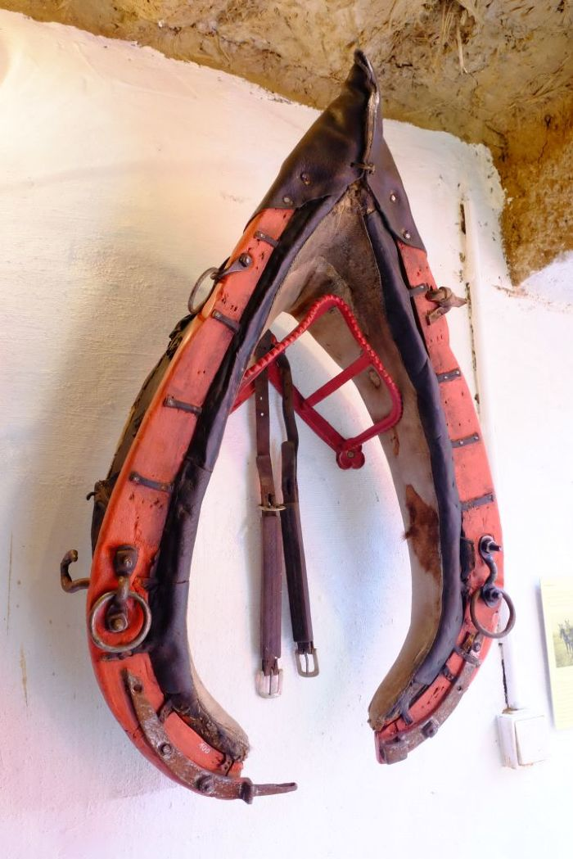
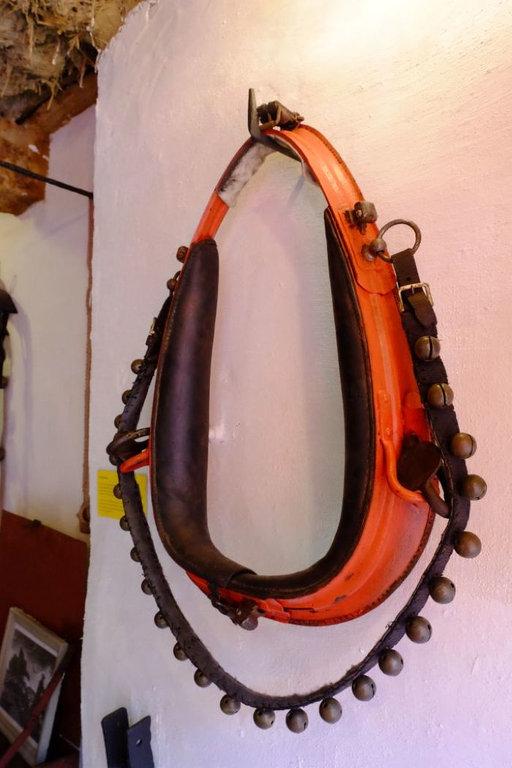
Image | Object | Description | Date
 | Kummet (A1100) | Das Kummet wurde Zugtieren wie Pferden oder Ochsen angelegt, um die Zuglast von Nacken, Hals und Luftröhre abzuleiten und auf die Schultern zu verteilen. Damit stellt es eine Verbesserung im Vergleich zu Joch und Brustgeschirr dar. Ein mit einem Kummet ausgestattetes Tier konnte höhere Lasten ziehen und war dadurch effizienter.
 | Kummet (A1101) | Das Kummet wurde Zugtieren wie Pferden oder Ochsen angelegt, um die Zuglast von Nacken, Hals und Luftröhre abzuleiten und auf die Schultern zu verteilen. Damit stellt es eine Verbesserung im Vergleich zu Joch und Brustgeschirr dar. Ein mit einem Kummet ausgestattetes Tier konnte höhere Lasten ziehen und war dadurch effizienter.
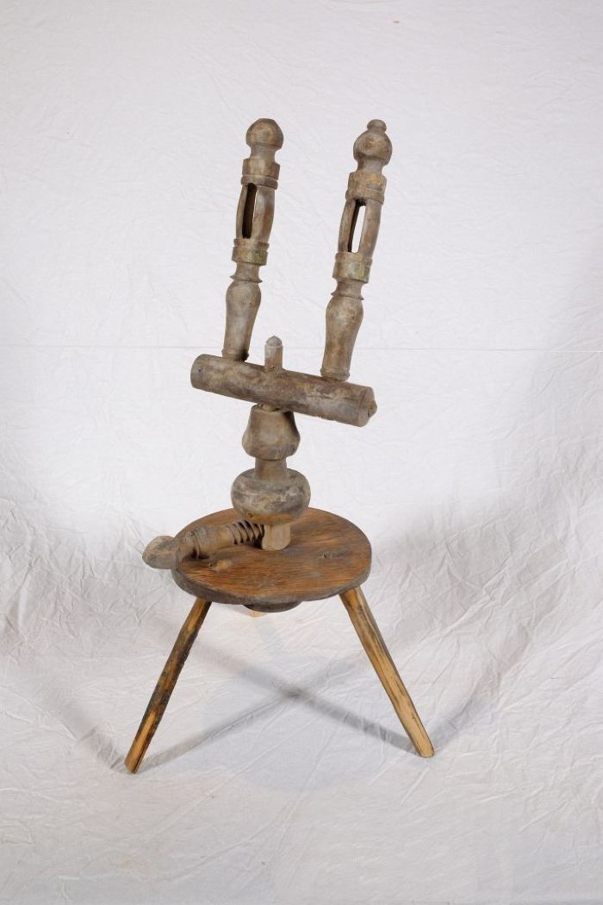
 | Garnwinde (A1106)
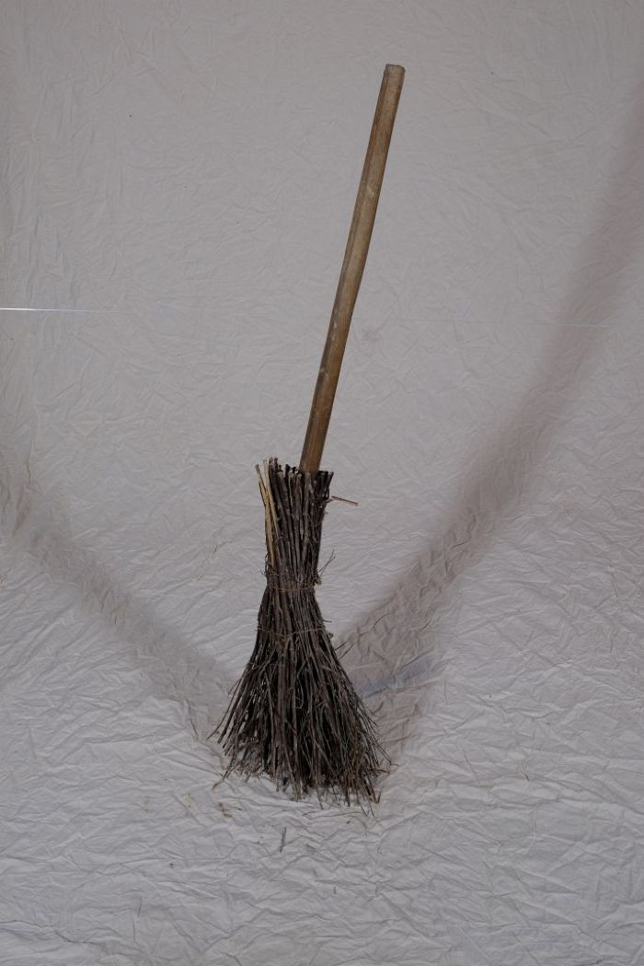
 | Reisigbesen (A1107) | Reisigbesen waren eine günstige und einfache Form des Besens. Im Gegensatz zu Bürsten und Fegern, die aus Tierhaar bestanden und vom Bürstenmacher bezogen werden mussten, konnte ein Reisigbesen aus vorhandenen Zweigen, häufig von der Birke, und einem Stiel selbst gebunden werden.
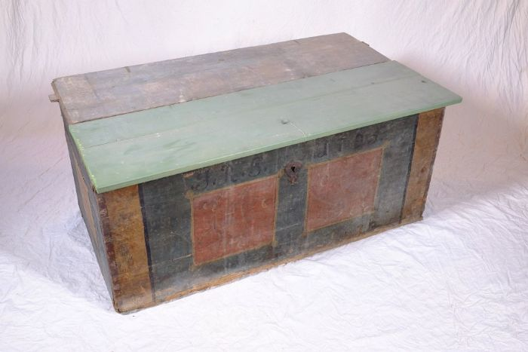 | Aussteuertruhe von Johanna Rosina Günther, 1795 (A1108) | Die aufgebrachten Initialen und das Datum lassen vermuten, dass es sich um die Aussteuertruhe von Johanna Rosina Günther handelt. Sie heiratete Johann Gottfried Günther, welcher um 1800 den Polenzer Dreiseithof, in dem sich heute der Verein "Einigkeit 4" befindet, erbaute. Bis ins 20. Jahrhundert war es üblich, dass die Familie einer jungen Frau bis zu deren Hochzeit ihre Aussteuer, die oft aus Heimtextilien, Geschirr und anderen nützlichen Dingen für den Haushalt bestand, ansammelte. Bei der Hochzeit wurde diese Aussteuer dann dem Vater des Bräutigams oder dem Brautpaar selbst überreicht - in einer Truhe. Die Aussteuer sollte dem jungen Paar das Leben in einem eigenen Haushalt ermöglichen. Gleichzeitig diente die Truhe als Verwahrungsort, aber auch der Sicherung der wertvollen Besitztümer. Sie konnte verschlossen werden und war im Falle eines Brandes leicht zu transportieren und in Sicherheit zu bringen.
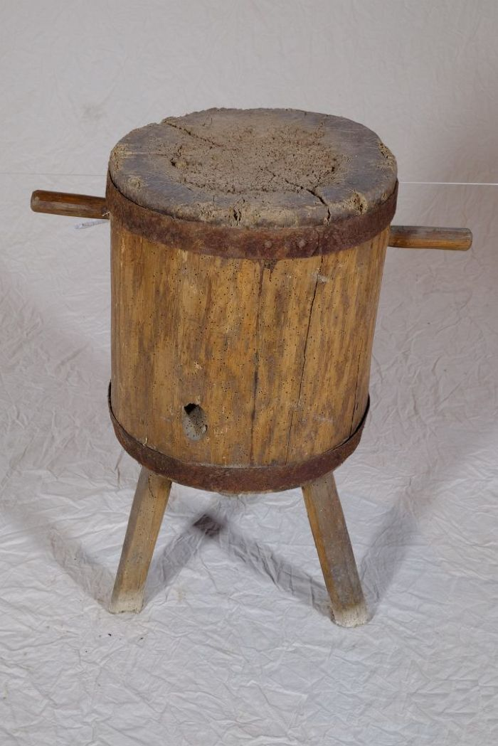
 | Hackklotz (A1110) | Ein Hackklotz, in Thüringen und Sachsen auch als Hack(e)stock bezeichnet, diente als Unterlage beim Spalten von Brennholz mit der Axt. Die Höhe war in etwa so gewählt, dass die Oberkante des zu spaltenden Holzstückes auf Hüfthöhe war.

 | Steingabel (A1111) | Die Steingabel hat neun stumpfe Zinken. Für das Aufgabeln von Heu oder Mist war sie damit zu fein gearbeitet, was die Vermutung nahelegt, dass sie für Grabe- oder auch Kartoffelarbeiten genutzt wurde. Auch das am Stiel befindliche Brandzeichen "MGP", was für "Martin Günther Polenz" steht, deutet auf eine Verwendung auf dem Feld hin. Besonders bei Geräten, welche zu größeren Arbeitseinsätzen mit vielen, auch hoffremden Helfern benutzt wurden, war eine Kennzeichnung des Eigentümers sinnvoll.

 | Mistgabel (A1112) | Mistgabeln wurden hauptsächlich bei der Stallfütterung und Entmistung verwendet. Der kurze, kräftige Stiel ermöglicht das Heben schwerer Lasten.

 | Mistgabel (A1113) | Mistgabeln wurden hauptsächlich bei der Stallfütterung und Entmistung verwendet. Bei dieser Gabelform handelt es sich jedoch um eine vielseitig einsetzbare Variante. Denn durch die schmalen Zinken konnte sie ebenfalls zum Aufgabeln von Heu benutzt werden.

 | Kartoffelgabel (A1114) | Die Kartoffelgabel hat kleine Metallkugeln an der Spitze der Gabelzinken. Dies sollte eine Beschädigung der Kartoffel vermeiden. Im Gegensatz zur Rübengabel stehen die zehn Zinken relativ eng zueinander, um auch kleine Kartoffeln aufgabeln zu können. Das am Stiel befindliche Brandzeichen "MGP" steht für "Martin Günther Polenz". Besonders bei Geräten, welche zu größeren Arbeitseinsätzen mit vielen, auch hoffremden Helfern benutzt wurden, war eine Kennzeichnung des Eigentümers sinnvoll.
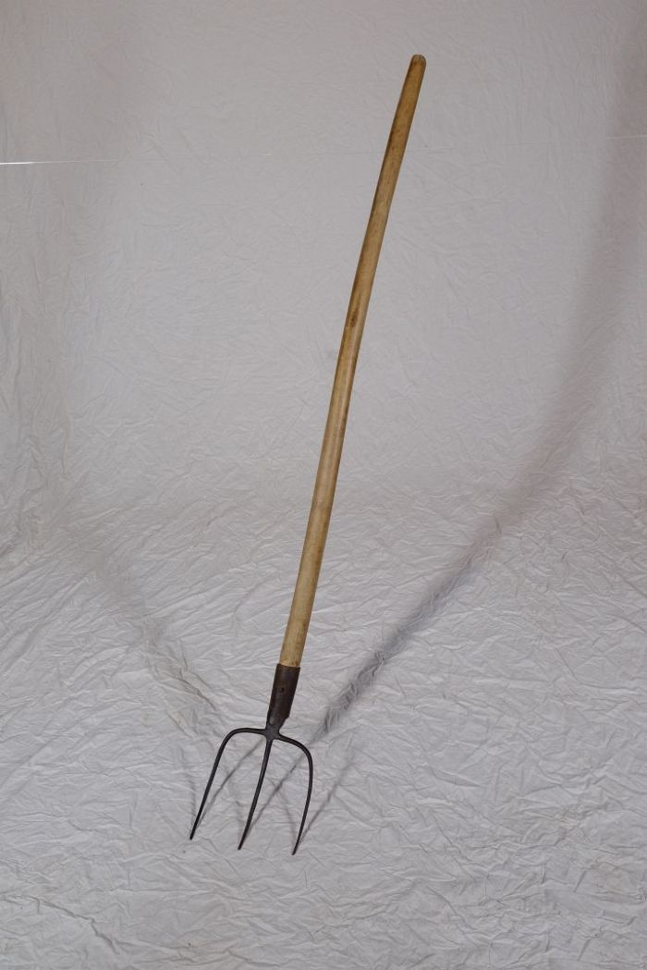
 | Mistgabel (A1116) | Mistgabeln wurden hauptsächlich bei der Stallfütterung und Entmistung verwendet. Der kurze, kräftige Stiel ermöglicht das Heben schwerer Lasten.

 | Heugabel (A1117) | Zweizinkige Heugabeln wie diese wurden hauptsächlich zum Aufgabeln von Getreide, aber auch von Heu verwendet. Der lange Stiel eignete sich besonders, um Getreidegarben auf den Erntewagen zu heben. Das am Stiel befindliche Brandzeichen "MGP" steht für "Martin Günther Polenz". Besonders bei Geräten, welche zu größeren Arbeitseinsätzen mit vielen, auch hoffremden Helfern benutzt wurden, war eine Kennzeichnung des Eigentümers sinnvoll.
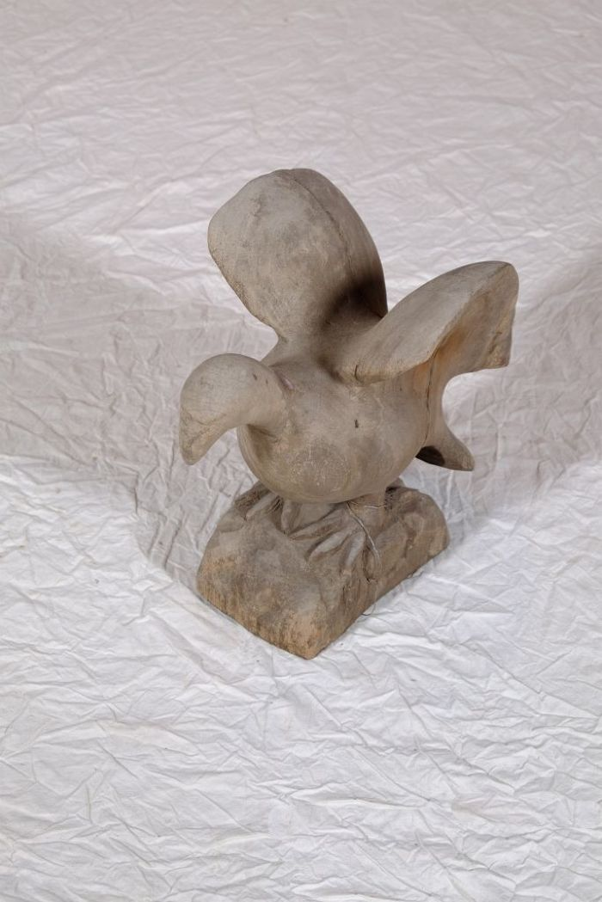
 | Vogelfigur (A1130) | Diese Vogelfigur stammt aus dem westafrikanischen Ghana.
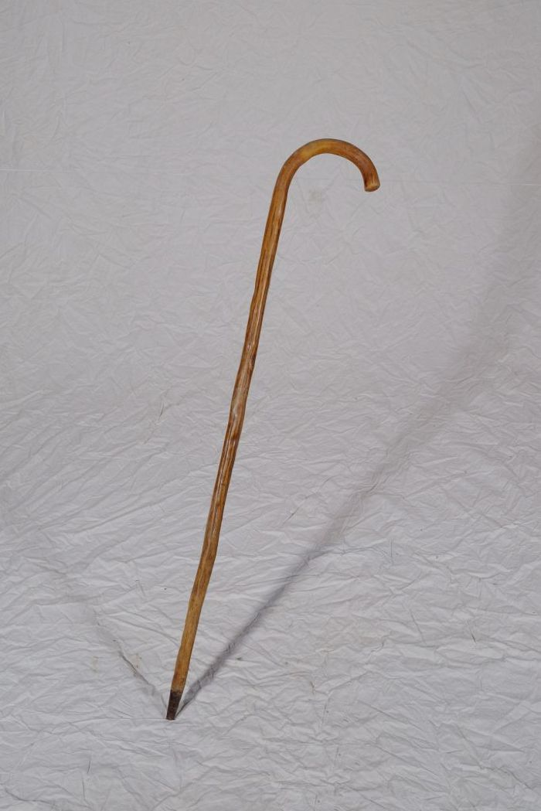
 | Schäferstock (A1139) | Neben der Funktion der Stütze für den Hirten diente der Schäferstock auch dazu, die Schafe an den Hinterbeinen einzufangen. Schafe wurden vor allem auf schlecht nutzbarem Gelände wie Heide, Wegrainen oder Brache gehalten. Sie dienten der Gewinnung von Fleisch, Wolle und Dünger. Mit dem Aufkommen von Kunstdünger gegen Ende des 19. Jahrhunderts konnte bisher unfruchtbares Land in Ackerflächen umgenutzt werden und die Schafhaltung verschwand zu großen Teilen.
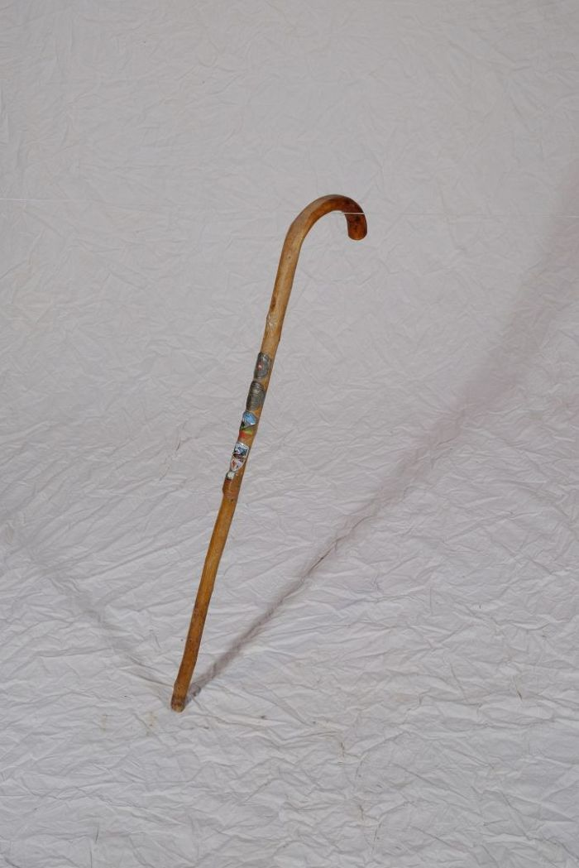
 | Wanderstock (A1140) | Dieser Wanderstock ist mit zahlreichen Stocknägeln geschmückt. Die Stocknägel wurden an verschiedenen Stationen der Wanderung erworben und dienten als Erinnerungsstück an die besuchten Orte. Die Nägel zeigen folgende Inschriften: Austria Österreich, Berliner Hütte 2040 Zillertal, Brandberg bei Mayerhofen Tirol Steinerkogel 1270m, Grüm-Wandhütte-Tirol und Goldenes Dach Innsbruck.
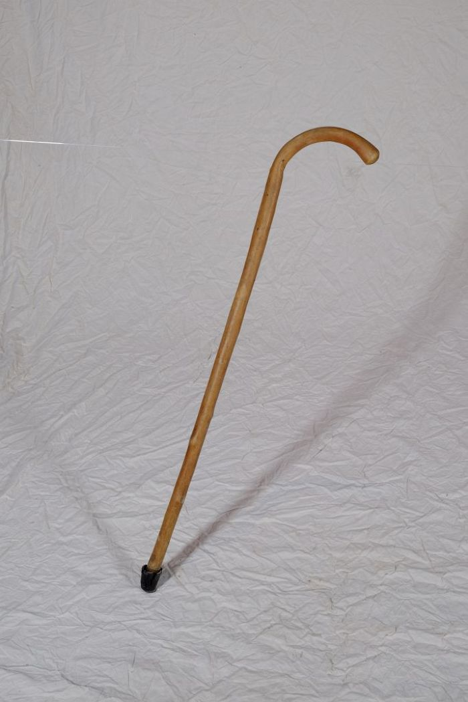
 | Wanderstock (A1141) | Ein Wanderstock, auch als Spazier- oder Gehstock bezeichnet, diente beim Wandern oder Gehen als Stütze. Die Spitze aus Gummi gab Halt und verhinderte, dass der Stock abrutschte.
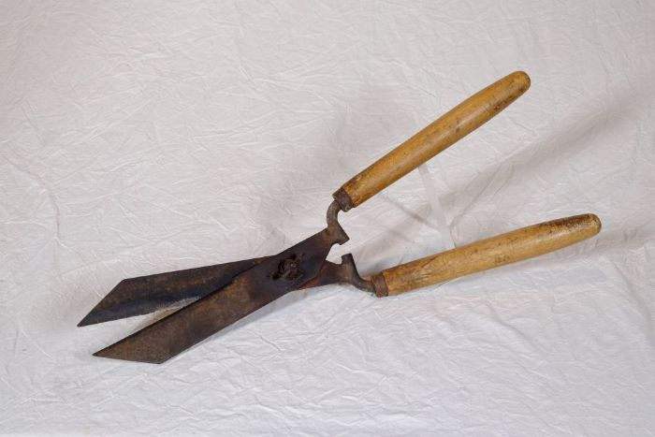 | Heckenschere (A1142) | Hecken wurden gezielt als Umzäunungen oder auch Abgrenzungen angelegt. Als Zaun für das Vieh oder auch als Grenze zwischen Ackerparzellen waren sie eine natürliche Einfriedung. Zum Anlegen von Hecken wurden besonders dornige, harte Gehölze bevorzugt. Damit diese nicht verwaldeten, mussten die Hecken regelmäßig gepflegt und beschnitten werden.
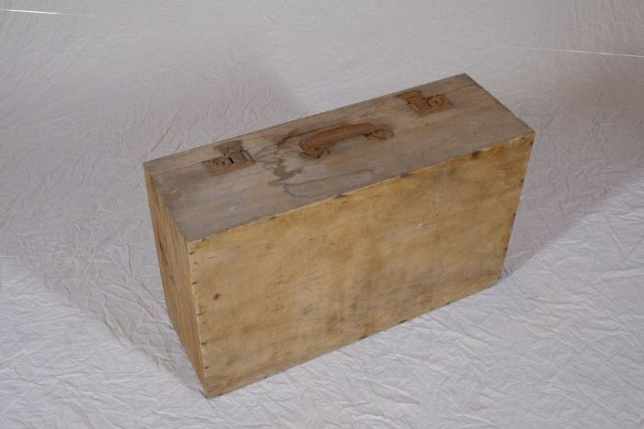 | Holzkoffer (A1143)
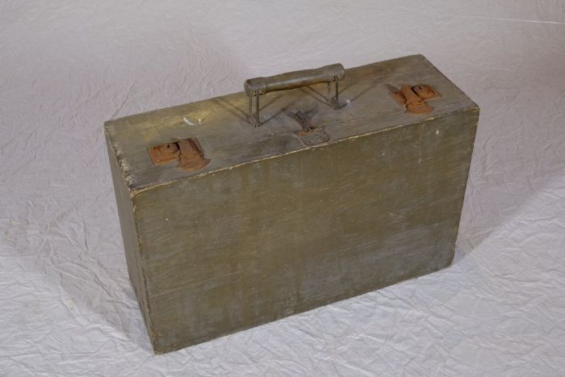 | Holzkoffer (A1145)
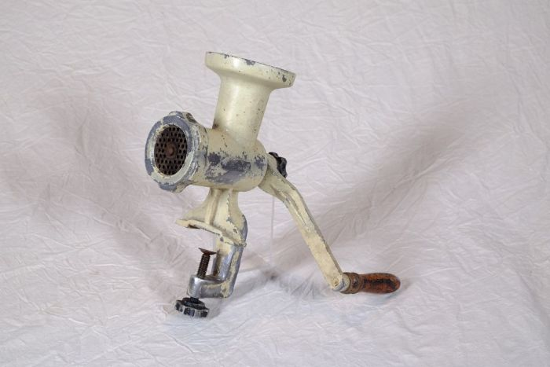 | Fleischwolf "Jonas" (A1169) | Ein Fleischwolf fand vielfältigen Einsatz beim Zerkleinern und Vermengen („Wolfen“) von Lebensmitteln wie Fleisch, Fisch und Gemüse. Er wurde beispielsweise zur Herstellung von Wurstbrät und Hackfleisch genutzt.
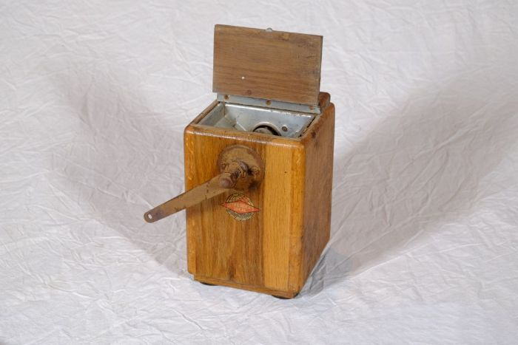 | Kaffeemühle "Leinbrock´s Ideal" (A1170) | Die Kaffeemühle diente zum zermahlen von gerösteten ganzen Kaffeebohnen. Die Bohnen wurden oben in die Mühle eingefüllt. Im Innern befindet sich ein Mahlwerk, welches durch Drehen an der Kurbel die Bohnen mahlt. Das fertige Kaffeepulver wurde in einer Holzschublade aufgefangen.
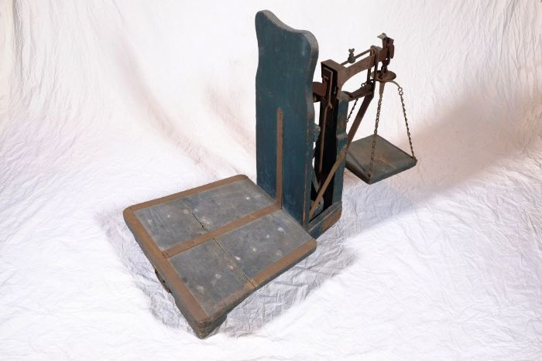 | Dezimalwaage (A1171) | Eine Dezimalwaage eignete sich besonders zum Wiegen schwerer Güter. Sie ist so konstruiert, dass der Wägesatz, also die Gewichte die dem zu wiegenden Gut gegenüber gestellt wurden, nur ein Zehntel der zu wiegenden Ware haben musste. So konnte beispielsweise ein Getreidesack von 50 kg mit einem Gewichtsatz von 5 kg aufgewogen werden.
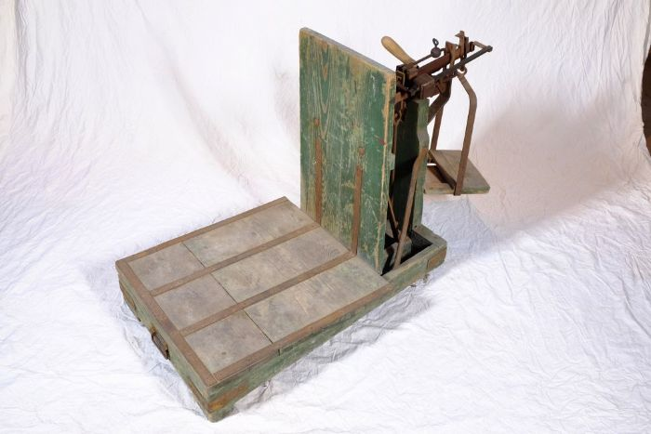 | Dezimalwaage (A1172) | Eine Dezimalwaage eignete sich besonders zum Wiegen schwerer Güter. Sie ist so konstruiert, dass der Wägesatz, also die Gewichte die dem zu wiegenden Gut gegenüber gestellt wurden, nur ein Zehntel der zu wiegenden Ware haben musste. So konnte beispielsweise ein Getreidesack von 50 kg mit einem Gewichtsatz von 5 kg aufgewogen werden.
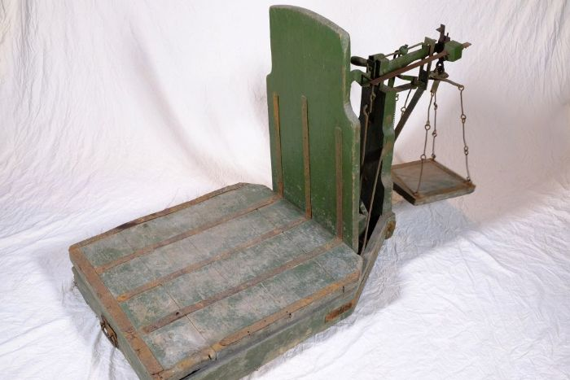 | Dezimalwaage (A1173) | Eine Dezimalwaage eignete sich besonders zum Wiegen schwerer Güter. Sie ist so konstruiert, dass der Wägesatz, also die Gewichte die dem zu wiegenden Gut gegenüber gestellt wurden, nur ein Zehntel der zu wiegenden Ware haben musste. So konnte beispielsweise ein Getreidesack von 50 kg mit einem Gewichtsatz von 5 kg aufgewogen werden.
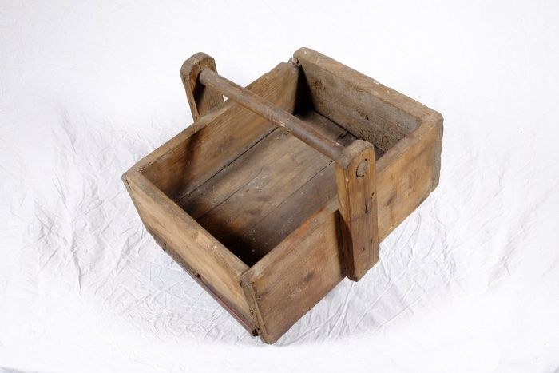 | Kiste für Gewichtsatz (A1186) | Diese Kiste diente zur Aufbewahrung mehrerer verschiedener Waagengewichte, einem sogenannten Gewichtsatz.
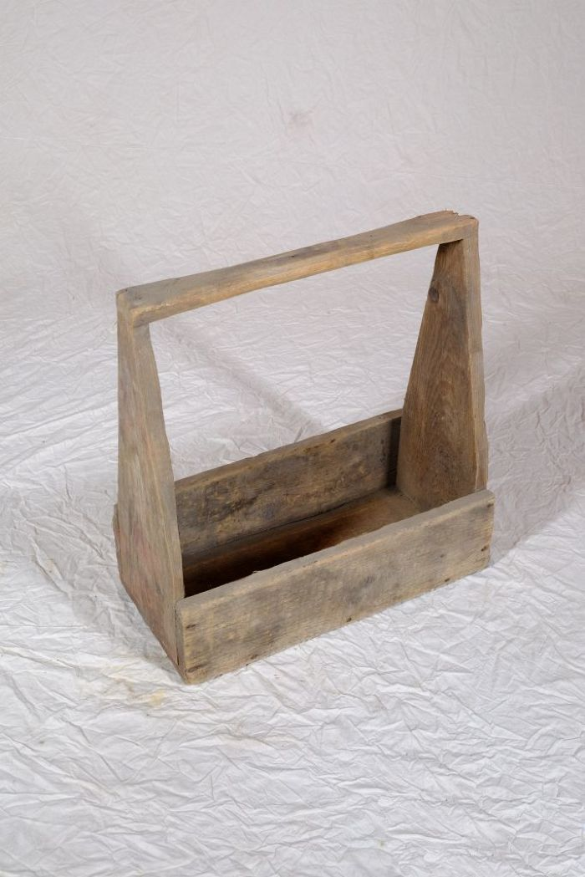
 | Kiste für Gewichtsatz (A1187) | Diese Kiste diente zur Aufbewahrung mehrerer verschiedener Waagengewichte, einem sogenannten Gewichtsatz.
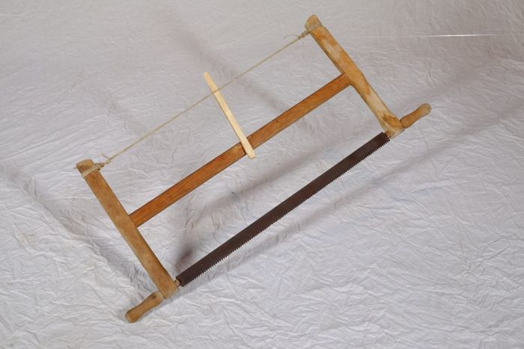 | Spannsäge (A1189) | Eine Spannsäge eignete sich besonders für kleinteilige Sägearbeiten und zum senkrechten Zerteilen des Holzes. Da das Sägeblatt in dem Gestell gespannt wurde, konnte es sehr dünn ausfallen und ermöglichte damit feinere Schnitte.
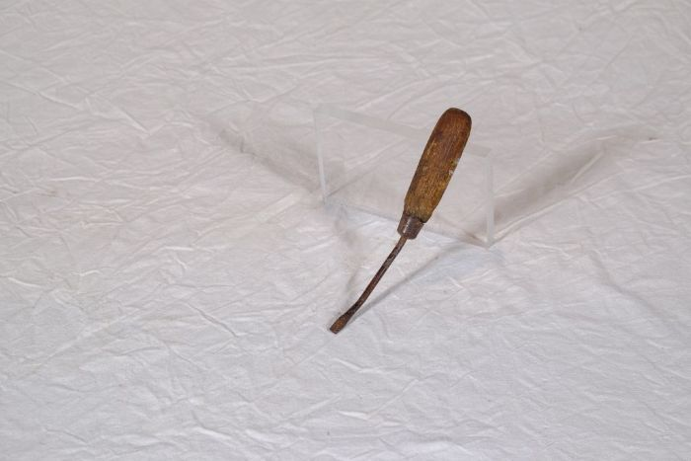 | Schraubenzieher (A1192) | Schrauben und damit auch Schraubenzieher gewannen erst seit der industriellen Revolution und der damit einhergehenden Entwicklung von Werkzeugmaschinen an Bedeutung. Erst diese ermöglichten die Produktion von Schrauben in größerer Anzahl und lösten deren Fertigung von Hand allmählich ab. Auch wenn das Prinzip des Schraubgewindes schon seit der Antike bekannt war, konnte es sich erst mit der industriellen Fertigung von Schrauben ab etwa der Mitte des 19. Jahrhunderts flächendeckend durchsetzen. Zuvor war es gebräuchlich, Verbindungen mit Zapfen, Dübeln oder geschmiedeten Nägeln zu befestigen.
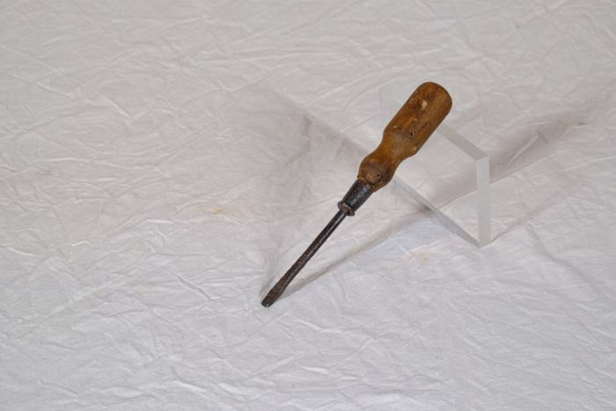 | Schraubenzieher (A1193) | Schrauben und damit auch Schraubenzieher gewannen erst seit der industriellen Revolution und der damit einhergehenden Entwicklung von Werkzeugmaschinen an Bedeutung. Erst diese ermöglichten die Produktion von Schrauben in größerer Anzahl und lösten deren Fertigung von Hand allmählich ab. Auch wenn das Prinzip des Schraubgewindes schon seit der Antike bekannt war, konnte es sich erst mit der industriellen Fertigung von Schrauben ab etwa der Mitte des 19. Jahrhunderts flächendeckend durchsetzen. Zuvor war es gebräuchlich, Verbindungen mit Zapfen, Dübeln oder geschmiedeten Nägeln zu befestigen.
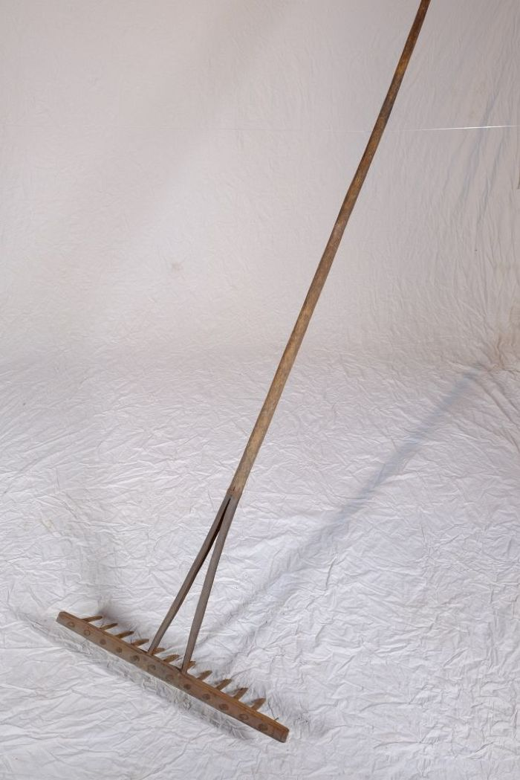
 | Heurechen (A1195) | Der Heurechen, auch Heuharke genannt, war üblicherweise aus Holz gefertigt. Er diente zum einen nach dem Mähen zum Zusammenharken des Heus. Zum anderen wurde er auch bei der Kornernte zum Zusammenharken und Aufnehmen des liegengebliebenen Strohs benutzt. Die heute verbreitete Verwendung zum Harken von Laub war ein eher untergeordneter Zweck.
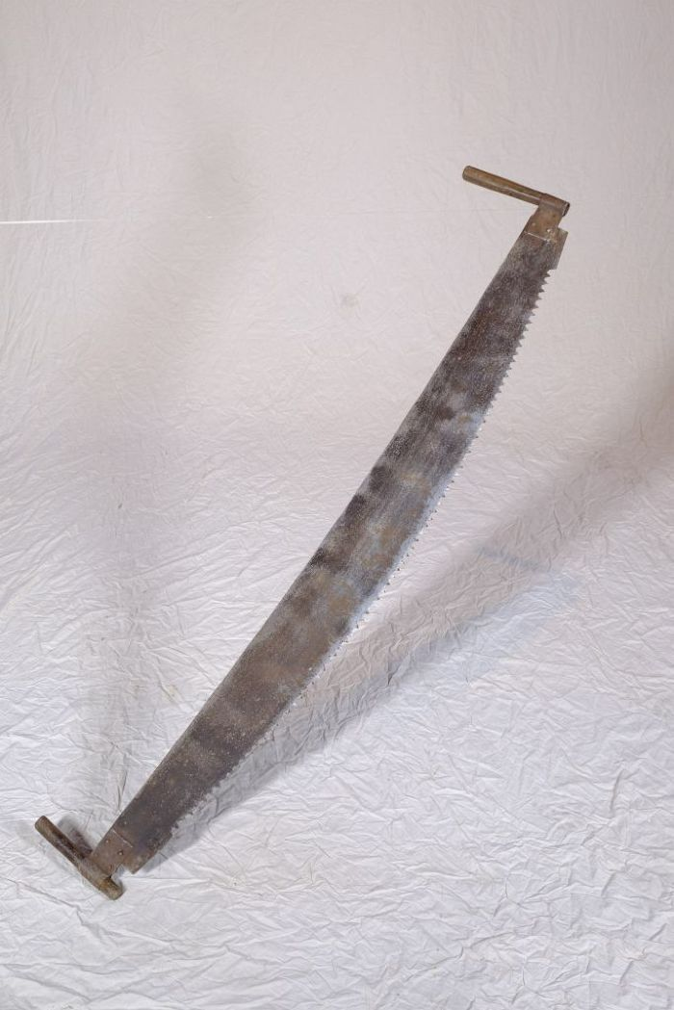
 | Bogensäge (A1199) | Eine Bogensäge musste auf Grund ihrer Größe von zwei Personen bedient werden. Die Säge wurde horizontal in die jeweilige Richtung gezogen, weswegen die Sägezähne auch beidseitig angeschliffen sind.
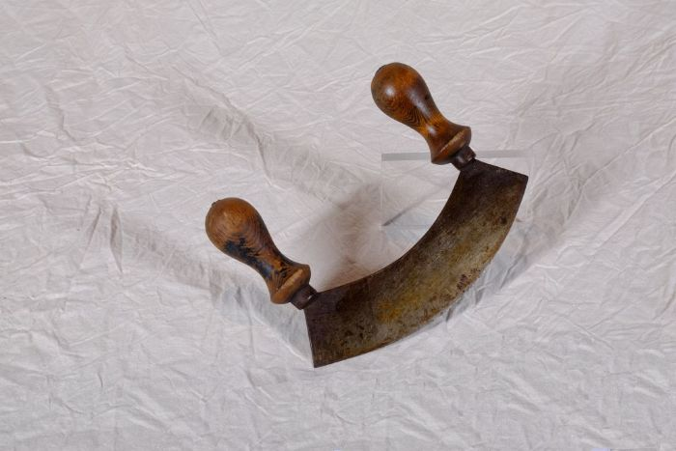 | Wiegemesser (A1200) | Ein Wiegemesser wurde mit beiden Händen bedient. Durch eine pendelartige Bewegung konnten damit unter anderem Kräuter, Gewürze und Gemüse effizient zerkleinert werden. Vor dem Aufkommen von Fleischwölfen wurden Wiegemesser auch zur Herstellung von Mett und Hackfleisch benutzt.
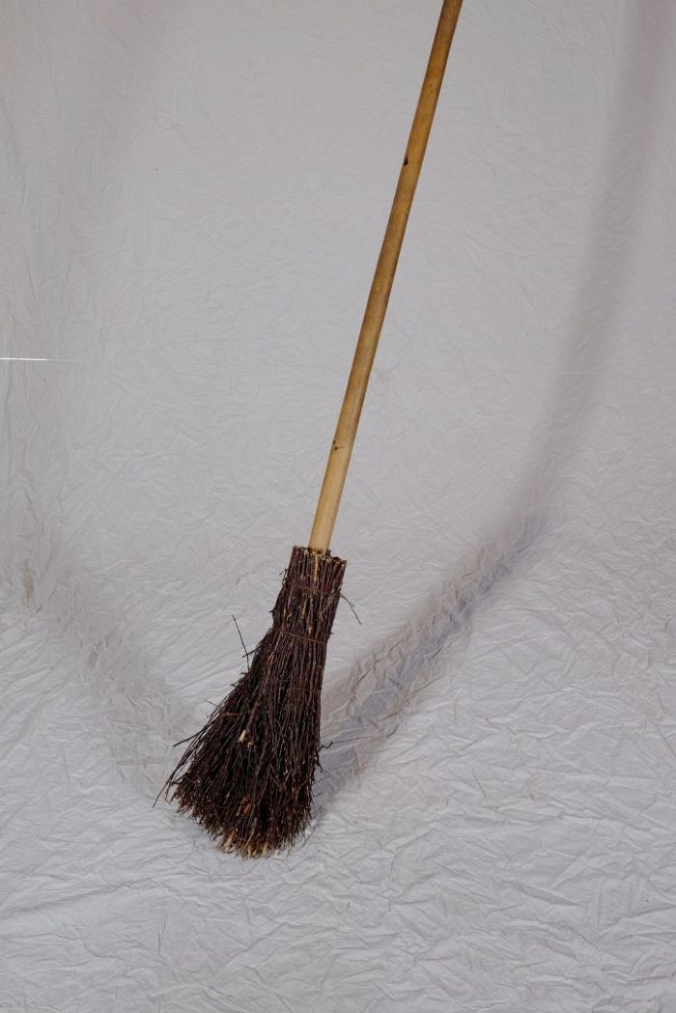
 | Reisigbesen (A1204) | Reisigbesen waren eine günstige und einfache Form des Besens. Im Gegensatz zu Bürsten und Fegern, die aus Tierhaar bestanden und vom Bürstenmacher bezogen werden mussten, konnte ein Reisigbesen aus vorhandenen Zweigen, häufig von der Birke, und einem Stiel selbst gebunden werden.

 | Futterstampfer (A1206) | Für die Zubereitung von Viehfutter, besonders von Schweinefutter, kochte man unter anderem Rüben und Kartoffeln. Anschließend wurden diese mit dem Futterstampfer in einem Futterfass oder Trog zerstampft und verfüttert.
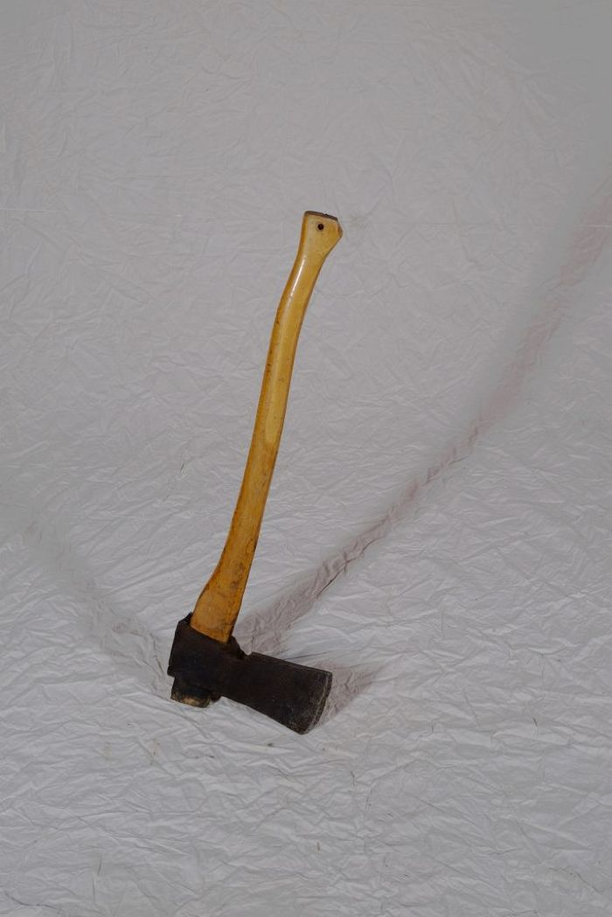
 | Holzaxt (A1207) | Die Holzaxt diente, neben weiteren Werkzeugen, zum Fällen von Bäumen, Behauen von Ästen und zum Spalten von Feuerholz.
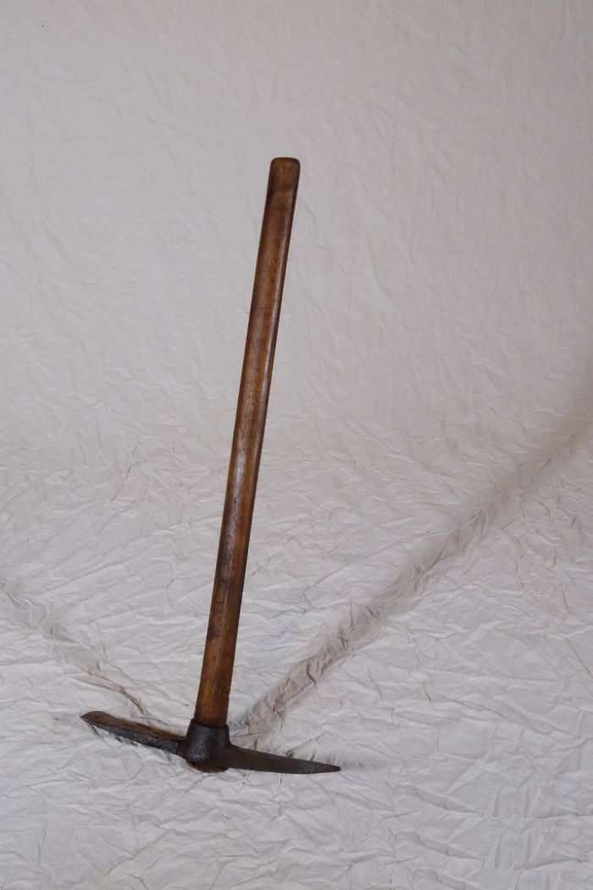
 | Kreuzhacke (A1208) | Die Kreuzhacke wurde zur Bearbeitung und Auflockerung schwerer Böden, wie etwa steiniger Feldränder oder wurzelreicher Wald(rand)gebiete verwendet.

 | Heugabel (A1209) | Der schmale, dreizinkige Kopf sowie der lange gebogene Stiel dieser Gabel weisen darauf hin, dass sie bei der Heuernte verwendet wurde. Der lange Stiel eignete sich besonders, um das zusammengeraufte Heu auf den Erntewagen zu heben. Auch beim Abladen des Heus auf den Kornboden war ein langer Stiel von Vorteil. Das am Stiel befindliche Brandzeichen "MGP" steht für "Martin Günther Polenz". Besonders bei Geräten, welche zu größeren Arbeitseinsätzen mit vielen, auch hoffremden Helfern benutzt wurden, war eine Kennzeichnung des Eigentümers sinnvoll.
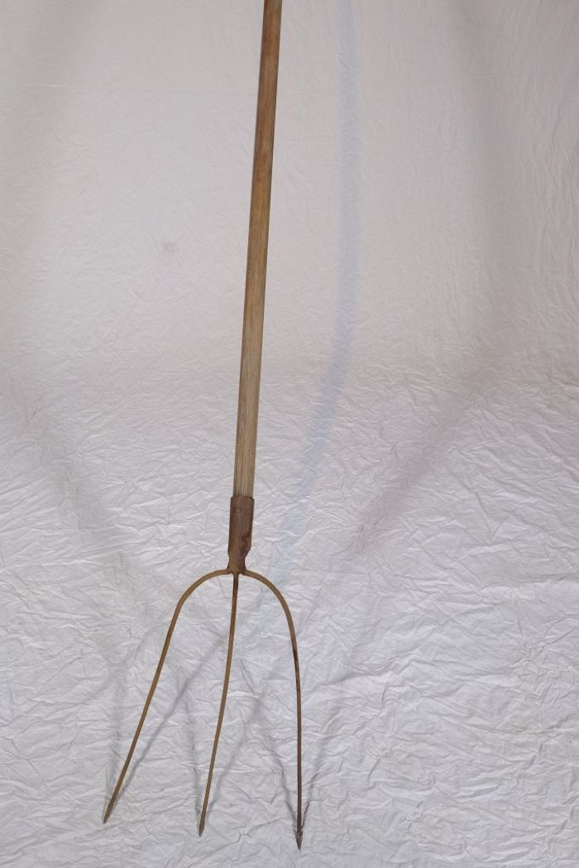
 | Heugabel (A1210) | Der schmale, dreizinkige Kopf sowie der lange gebogene Stiel dieser Gabel weisen darauf hin, dass sie bei der Heuernte verwendet wurde. Der lange Stiel eignete sich besonders, um das zusammengeraufte Heu auf den Erntewagen zu heben. Auch beim Abladen des Heus auf den Kornboden war ein langer Stiel von Vorteil.
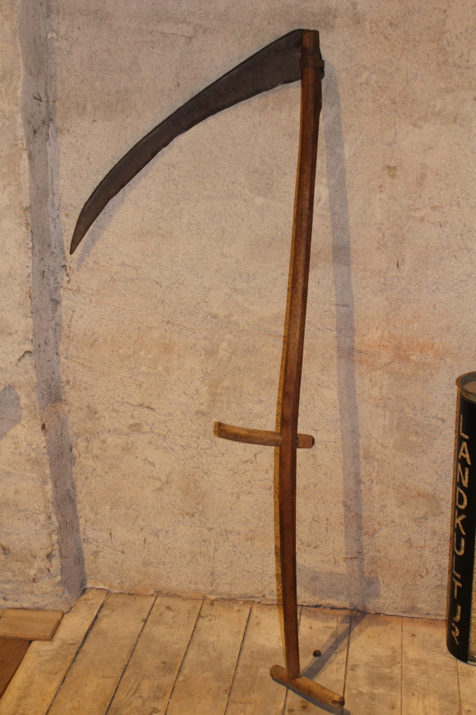
 | Sense (A1211) | Sensen dienten zum Schneiden von Gras und Getreide. Dabei war eine Vielzahl an Sensenblättern gebräuchlich, die sich in Länge und Form unterschieden. Das Blatt dieser Sense ist 80cm lang. Mit langen Sensenblättern wurden grundsätzlich eher hohe Getreidedorten auf größerer Fläche geschnitten, mit kurzen Blättern eher niedrigere Pflanzen wie Gräser an unzugänglicheren Stellen.
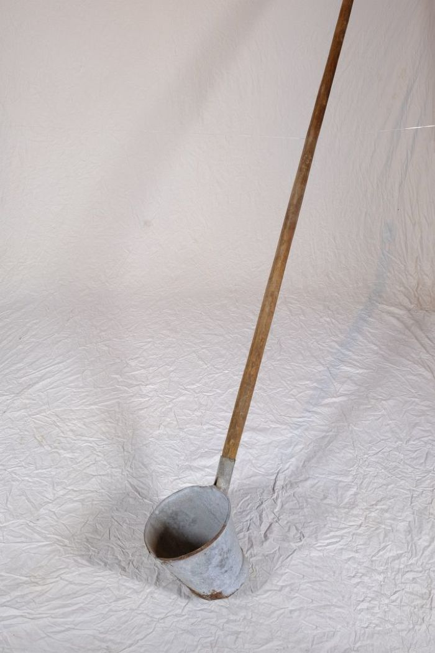
 | Stielfass (A1212) | Ein Stielfass wurde beim Bierbrauen verwendet. Das bäuerliche Brauen für den Eigenverbrauch war bis zum ersten Weltkrieg weit verbreitet. Dabei wurden Wasser und geschrotete Gerste (Malz) zur Maische verkocht. Diese wurde durch ein Sieb in einen tiefer stehenden Bottich gefiltert. Die dabei entstandene Würze wurde anschließend mit dem Stielfass herausgeschöpft und in der Braupfanne unter Zugabe von Hopfen zum Sud verkocht. Dieser wurde erneut mit dem Stielfass durch ein feineres Sieb geschöpft und schließlich unter Zugabe von Hefe vergoren.
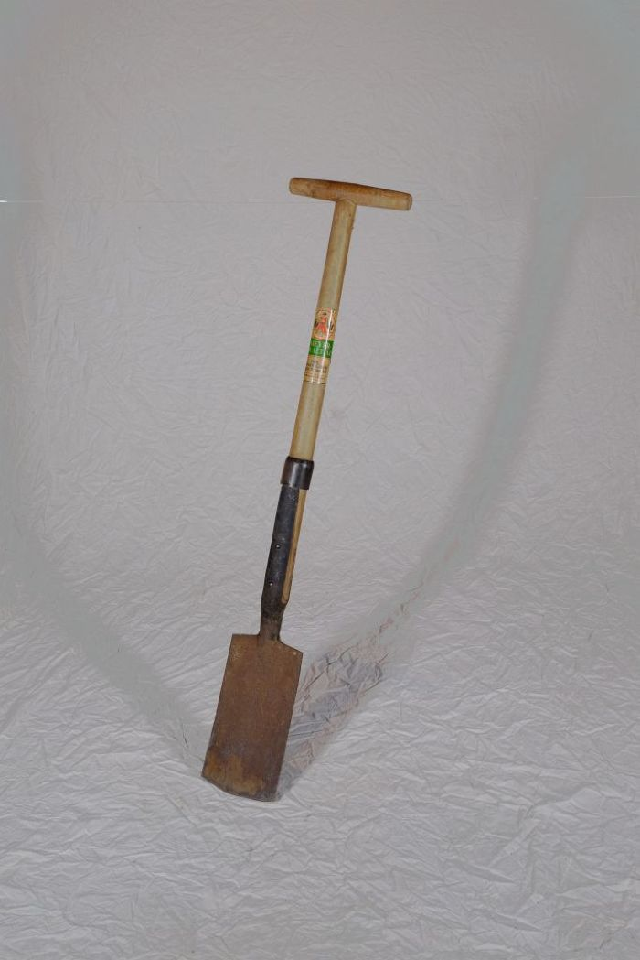
 | Rodespaten "Ketzin" (A1213) | Der Rodespaten diente vor allem zur Bearbeitung gröberer Böden. Das Etikett zeigt die Aufschrift "Meyer-Qualität - Aus einem Stück geschmiedet - Rodespaten Ketzin". Das Modell "Ketzin" wird auch heute noch von der Firma "Meyer" hergestellt und als "der Spaten für das Grobe" beworben.
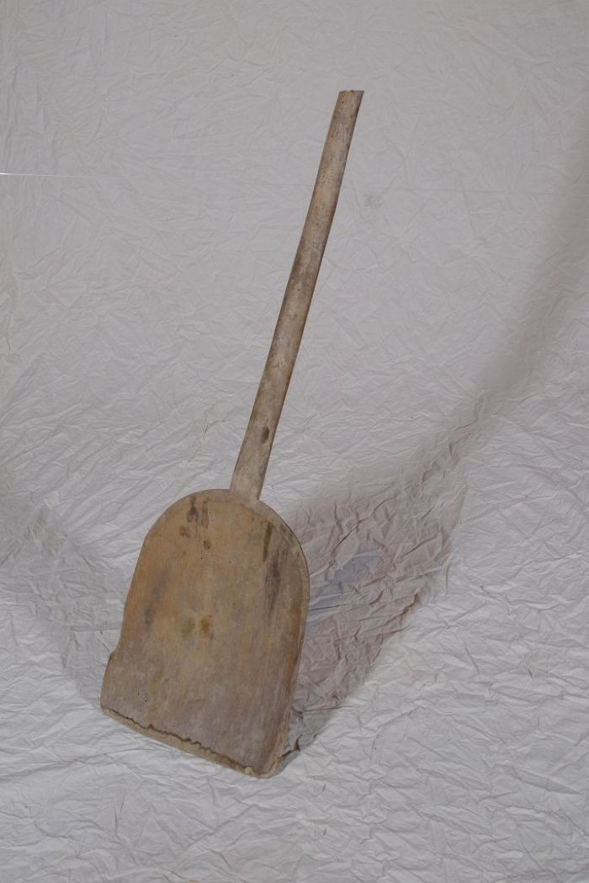
 | Korn- und Wurfschaufel (A1214) | Die Kornschaufel, auch als Wurfschaufel bezeichnet, wurde benutzt, um gedroschenes Getreide gegen den Wind aufzuwerfen. Dadurch wurde es von der Spreu gereinigt.
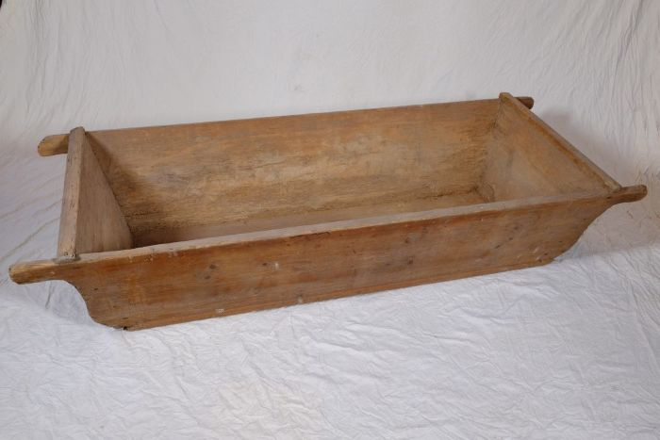 | Holztrog (A1219) | Holztröge, regional auch als Molle bezeichnet, konnten unterschiedlichen Zwecken dienen. Eine mögliche Verwendung war die als Futtertrog im Stall. Häufig fanden sie jedoch auch als Teigbehältnis Verwendung. Da große Mengen von Brot auf einmal und auf Vorrat gebacken wurden, musste eine entsprechend große Menge Teig zubereitet werden. Hierfür eigneten sich die großen Holztröge.
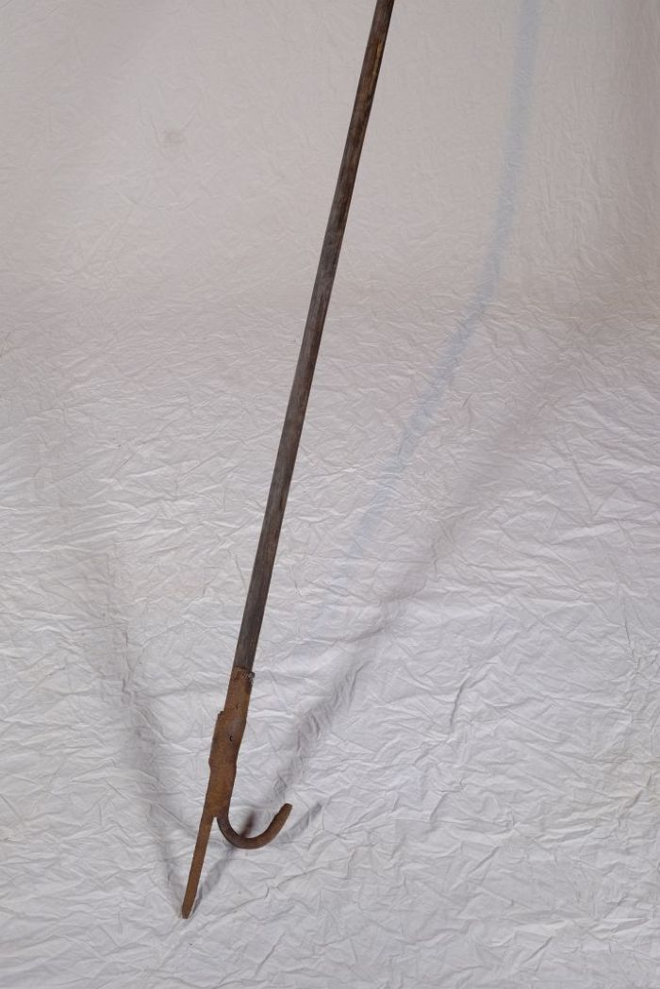
 | Einreißhaken (A1220) | Einreißhaken dienten zur Entfernung von Gebäudeteilen, um bei einem Brand eine Schneise in Häuser schlagen und das Feuer dadurch aufhalten zu können. Es waren jedoch auch andere Einsatzzwecke wie etwa bei der Obsternte zum Schütteln der Äste, als Hebel beim Öffnen und Schließen hoher Fenster oder in wassernahen Gegenden als Bootshaken üblich.
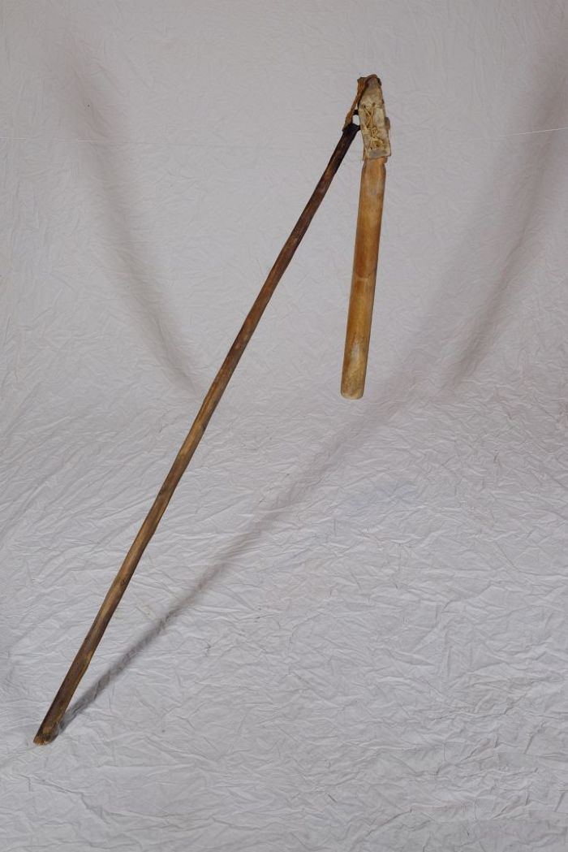
 | Dreschflegel (A1221) | Der Dreschflegel wurde benutzt, um das Korn aus den Ähren zu lösen. Mit dem Flegel wurde dafür auf das Getreide eingedroschen. Der Klöppel ist dabei beweglich, sodass er um den Stiel rotierte. Für die anstrengende Arbeit des Dreschens wurden die lose gemachten Garben in der Diele zu einem Bett aufgeschichtet. Gedroschen wurde dann fast immer paarweise, sodass zwei, vier, sechs oder acht Personen zusammenarbeiteten. Es gab verschiedene Möglichkeiten, sich aufzustellen und auch unterschiedliche Schlagtakte. Häufig drosch jedoch jeweils ein sich gegenüberstehendes Paar abwechselnd im vorgegebenen Takt auf das Getreide. Zwischen den Schlägen ging man dann jeweils einen Schritt weiter.
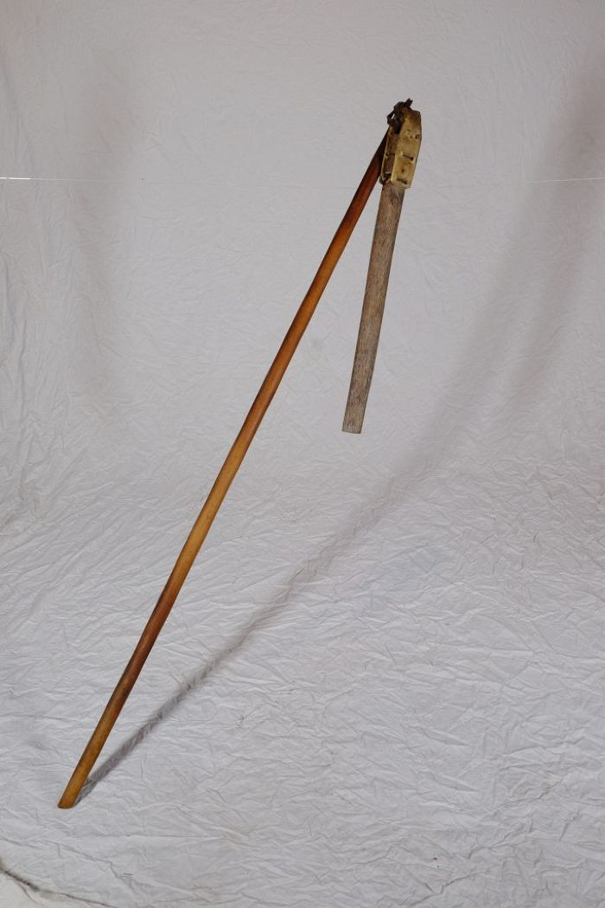
 | Dreschflegel (A1222) | Der Dreschflegel wurde benutzt, um das Korn aus den Ähren zu lösen. Mit dem Flegel wurde dafür auf das Getreide eingedroschen. Der Klöppel ist dabei beweglich, sodass er um den Stiel rotierte. Für die anstrengende Arbeit des Dreschens wurden die lose gemachten Garben in der Diele zu einem Bett aufgeschichtet. Gedroschen wurde dann fast immer paarweise, sodass zwei, vier, sechs oder acht Personen zusammenarbeiteten. Es gab verschiedene Möglichkeiten, sich aufzustellen und auch unterschiedliche Schlagtakte. Häufig drosch jedoch jeweils ein sich gegenüberstehendes Paar abwechselnd im vorgegebenen Takt auf das Getreide. Zwischen den Schlägen ging man dann jeweils einen Schritt weiter.
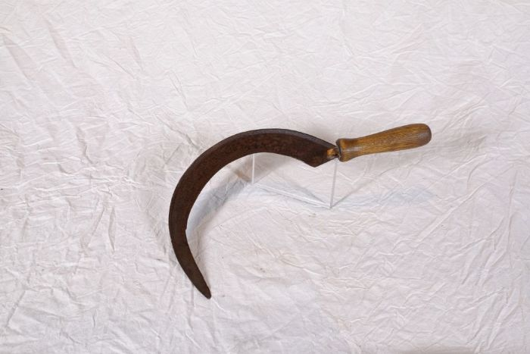 | Sichel (A1224) | Sicheln wurden in erster Linie zum Schneiden von Gras und Getreide verwendet. Man konnte mit ihnen beispielsweise kleinere Mengen an Gras für die Stallfütterung schneiden. Auch in Gebieten, in denen für den Einsatz einer Sense nicht genügend Platz war, wie beispielsweise an Feldrainen oder Grabenrändern, war eine Sichel nützlich. Aber auch bei der Ernte auf dem Feld fanden Sicheln Verwendung. Mit ihnen wurde das vom Mäher mit der Sense geschnittene Korn aufgehoben und zu Garben zusammengepackt.
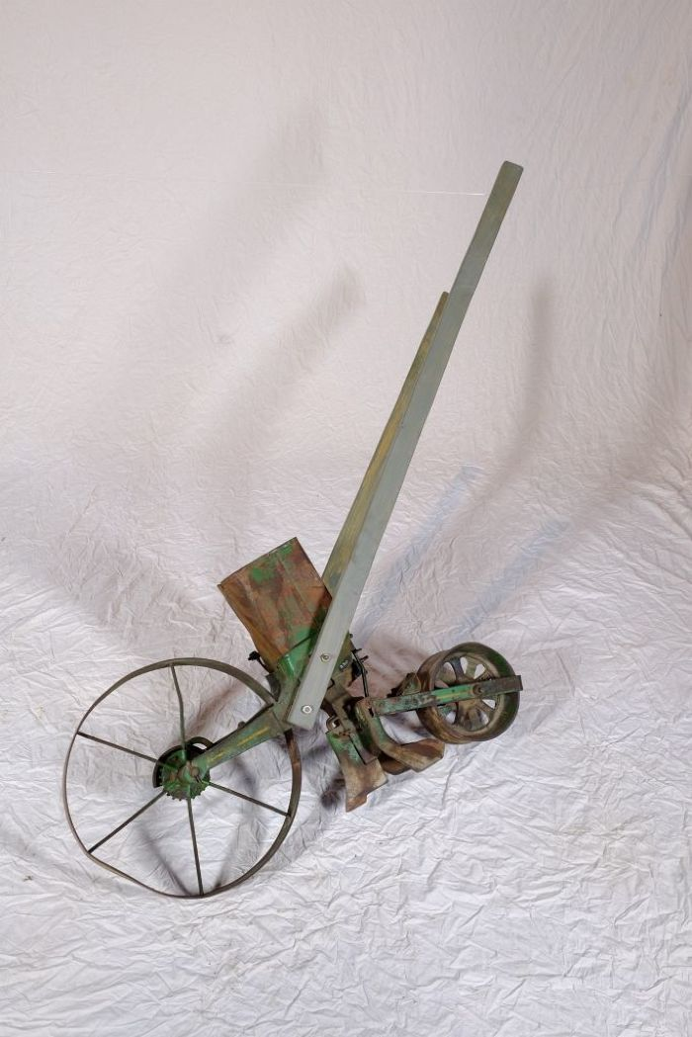
 | Dibbelmaschine (A1230) | Mit einer Dibbelmaschine konnten in einem Arbeitsschritt Saatrinnen gezogen, die Saat gleichmäßig ausgebracht und die Saatrinnen wieder verschlossen werden. Das Saatgut wurde in den Saatgutbehälter eingefüllt. Unter diesem Behälter befindet sich eine Säschar. Als Säschar wird die Klinge zum Ziehen der Furche bezeichnet. Wurde die Dibbelmaschine über den Acker geschoben, zog die Säschar eine Furche und das Saatgut fiel anschließend hinein. Hinter der Säschar befindet sich ein Schleppbalken, welcher dazu diente, die Saatrinne wieder zu verschließen.
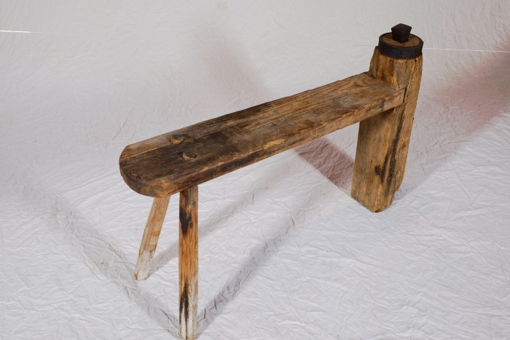 | Dengelbank (A1232) | Vor dem Aufkommen von Mähmaschinen um die Jahrhundertwende vom 19. zum 20. Jahrhundert wurden Korn und Gras mit Sensen und Sicheln geschnitten. Diese mussten vor Beginn der Arbeit stets geschärft werden, was als Dengeln bezeichnet wird. Zum Dengeln wurde die Schneide der Sense oder Sichel mit einem Schlosser- oder Dengelhammer auf einem kleinen Amboss beschlagen, um sie so nach vorn hin zu verdünnen und zu schärfen. Der bewegliche Dengelamboss steckt in dem erhöhten Bein der Dengelbank. Man konnte auf der Bank Platz nehmen und so die Werkzeuge schärfen. Der Amboss konnte jedoch auch entfernt werden und war dadurch transportabel. Da er an der Unterseite spitz zuläuft, ließ er sich auch in andere Untergründe wie etwa direkt in den Feldboden oder in einen Holzklotz einschlagen, falls das Arbeitsgerät unterwegs nachgeschärft werden musste.
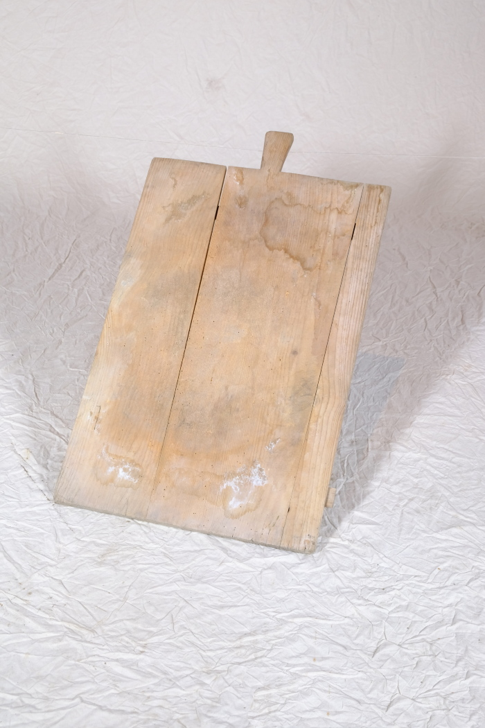
 | Kuchenschieße (A1245) | Mindestens bis in die 30er Jahre des 20. Jahrhunderts wurden Brot, Brözchen und Kuchen vielerorts selbst gebacken. Grundlegend unterschied man bei Brot zwischen Weißbrot (Stuten), was oft aus einem Weizen-Roggengemisch bestand und mit Hefe angesetzt wurde, und Schwarzbrot, für welches man Roggenschrot benutzte und Sauerteig herstellte. Gebacken wurde in speziellen Backhäusern, die große Öfen für die jeweilige Brotsorte enthielten. Mancherorts gab es auch genossenschaftlich genutzte Backöfen oder Bäcker, bei denen man mitgebrachtes Mehl oder Schrot abgeben und verarbeiten lassen konnte. Da das Backen ein aufwändiger Vorgang war, wurde im Abstand von mehreren Wochen ein größerer Vorrat auf einmal gebacken.
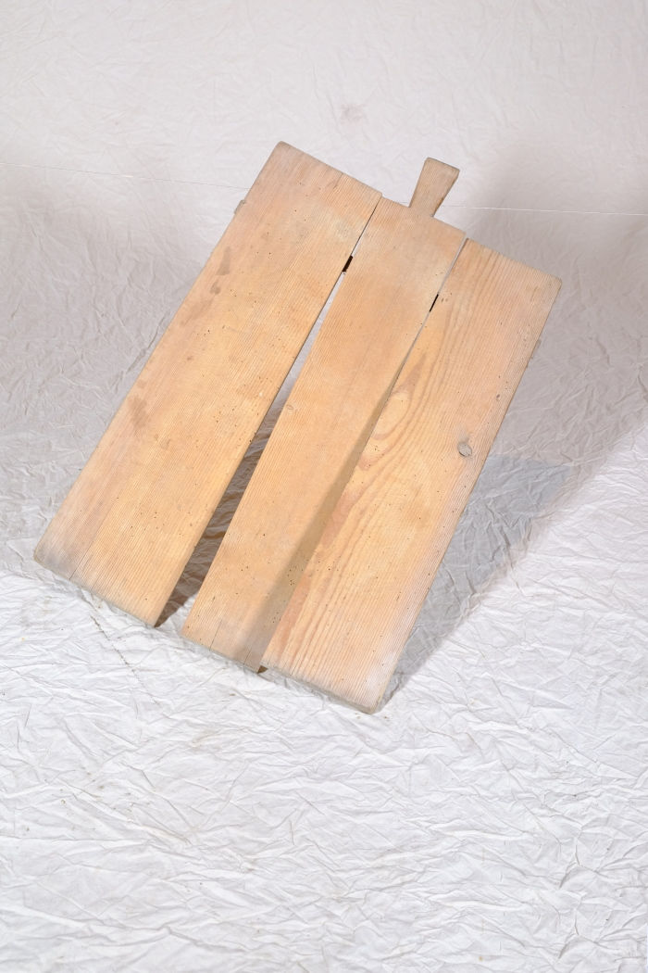
 | Kuchenschieße (A1246) | Mindestens bis in die 30er Jahre des 20. Jahrhunderts wurden Brot, Brözchen und Kuchen vielerorts selbst gebacken. Grundlegend unterschied man bei Brot zwischen Weißbrot (Stuten), was oft aus einem Weizen-Roggengemisch bestand und mit Hefe angesetzt wurde, und Schwarzbrot, für welches man Roggenschrot benutzte und Sauerteig herstellte. Gebacken wurde in speziellen Backhäusern, die große Öfen für die jeweilige Brotsorte enthielten. Mancherorts gab es auch genossenschaftlich genutzte Backöfen oder Bäcker, bei denen man mitgebrachtes Mehl oder Schrot abgeben und verarbeiten lassen konnte. Da das Backen ein aufwändiger Vorgang war, wurde im Abstand von mehreren Wochen ein größerer Vorrat auf einmal gebacken.
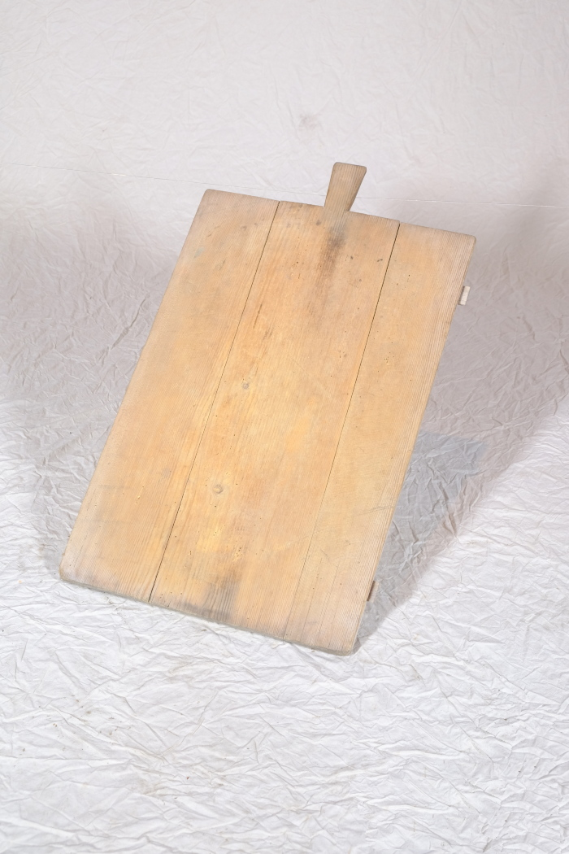
 | Kuchenschieße (A1247) | Mindestens bis in die 30er Jahre des 20. Jahrhunderts wurden Brot, Brözchen und Kuchen vielerorts selbst gebacken. Grundlegend unterschied man bei Brot zwischen Weißbrot (Stuten), was oft aus einem Weizen-Roggengemisch bestand und mit Hefe angesetzt wurde, und Schwarzbrot, für welches man Roggenschrot benutzte und Sauerteig herstellte. Gebacken wurde in speziellen Backhäusern, die große Öfen für die jeweilige Brotsorte enthielten. Mancherorts gab es auch genossenschaftlich genutzte Backöfen oder Bäcker, bei denen man mitgebrachtes Mehl oder Schrot abgeben und verarbeiten lassen konnte. Da das Backen ein aufwändiger Vorgang war, wurde im Abstand von mehreren Wochen ein größerer Vorrat auf einmal gebacken.
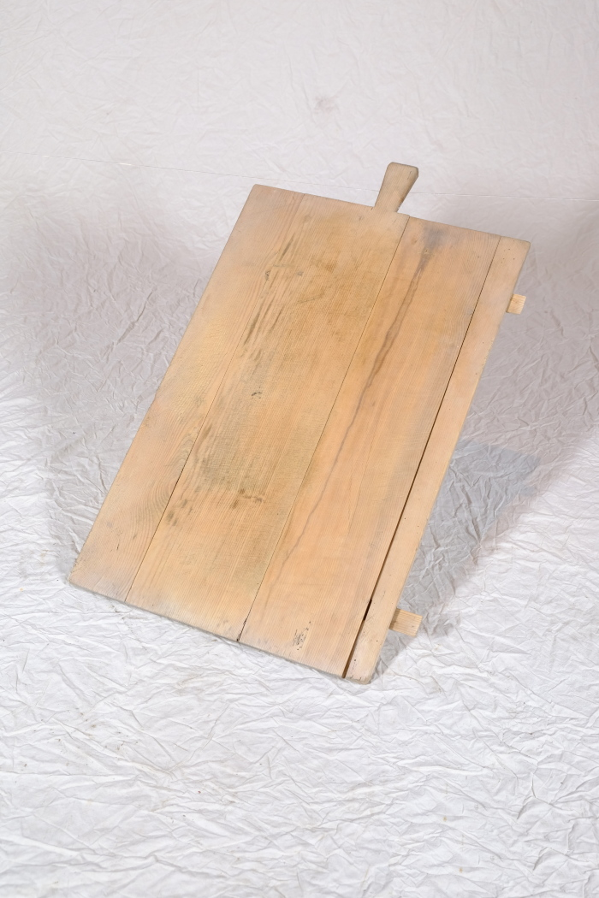
 | Kuchenschieße (A1248) | Mindestens bis in die 30er Jahre des 20. Jahrhunderts wurden Brot, Brözchen und Kuchen vielerorts selbst gebacken. Grundlegend unterschied man bei Brot zwischen Weißbrot (Stuten), was oft aus einem Weizen-Roggengemisch bestand und mit Hefe angesetzt wurde, und Schwarzbrot, für welches man Roggenschrot benutzte und Sauerteig herstellte. Gebacken wurde in speziellen Backhäusern, die große Öfen für die jeweilige Brotsorte enthielten. Mancherorts gab es auch genossenschaftlich genutzte Backöfen oder Bäcker, bei denen man mitgebrachtes Mehl oder Schrot abgeben und verarbeiten lassen konnte. Da das Backen ein aufwändiger Vorgang war, wurde im Abstand von mehreren Wochen ein größerer Vorrat auf einmal gebacken.
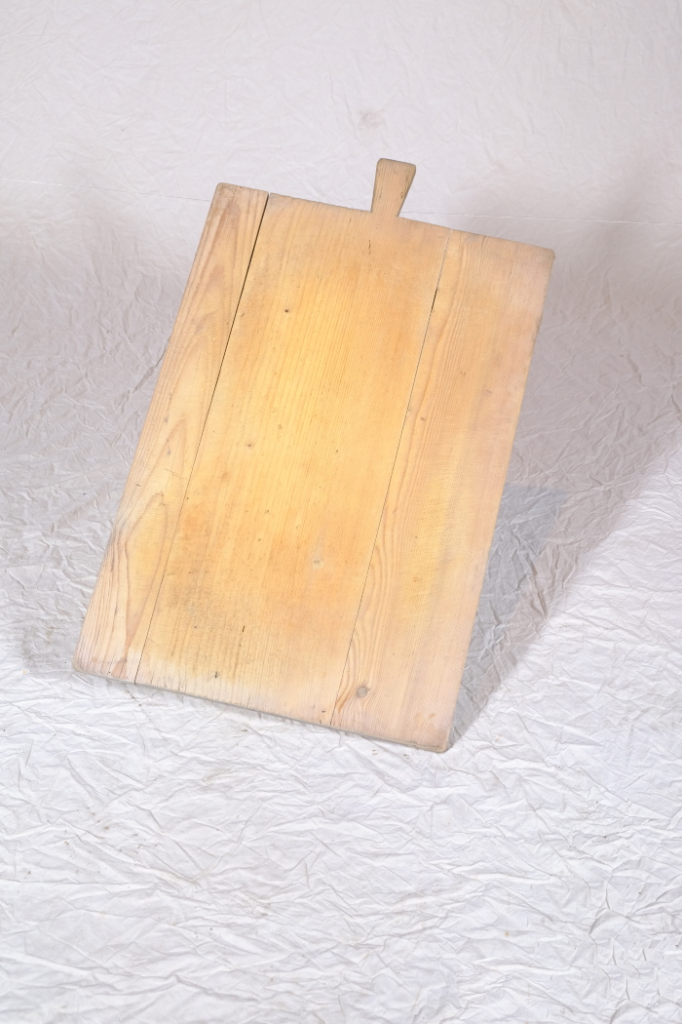
 | Kuchenschieße (A1249) | Mindestens bis in die 30er Jahre des 20. Jahrhunderts wurden Brot, Brözchen und Kuchen vielerorts selbst gebacken. Grundlegend unterschied man bei Brot zwischen Weißbrot (Stuten), was oft aus einem Weizen-Roggengemisch bestand und mit Hefe angesetzt wurde, und Schwarzbrot, für welches man Roggenschrot benutzte und Sauerteig herstellte. Gebacken wurde in speziellen Backhäusern, die große Öfen für die jeweilige Brotsorte enthielten. Mancherorts gab es auch genossenschaftlich genutzte Backöfen oder Bäcker, bei denen man mitgebrachtes Mehl oder Schrot abgeben und verarbeiten lassen konnte. Da das Backen ein aufwändiger Vorgang war, wurde im Abstand von mehreren Wochen ein größerer Vorrat auf einmal gebacken.
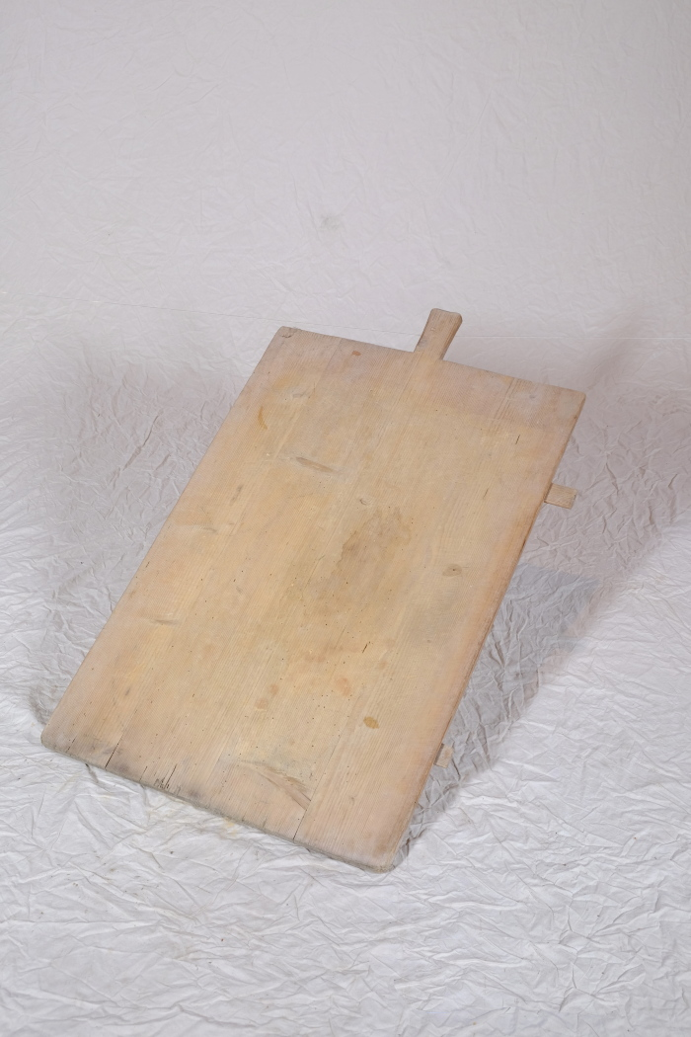
 | Kuchenschieße (A1250) | Mindestens bis in die 30er Jahre des 20. Jahrhunderts wurden Brot, Brözchen und Kuchen vielerorts selbst gebacken. Grundlegend unterschied man bei Brot zwischen Weißbrot (Stuten), was oft aus einem Weizen-Roggengemisch bestand und mit Hefe angesetzt wurde, und Schwarzbrot, für welches man Roggenschrot benutzte und Sauerteig herstellte. Gebacken wurde in speziellen Backhäusern, die große Öfen für die jeweilige Brotsorte enthielten. Mancherorts gab es auch genossenschaftlich genutzte Backöfen oder Bäcker, bei denen man mitgebrachtes Mehl oder Schrot abgeben und verarbeiten lassen konnte. Da das Backen ein aufwändiger Vorgang war, wurde im Abstand von mehreren Wochen ein größerer Vorrat auf einmal gebacken.
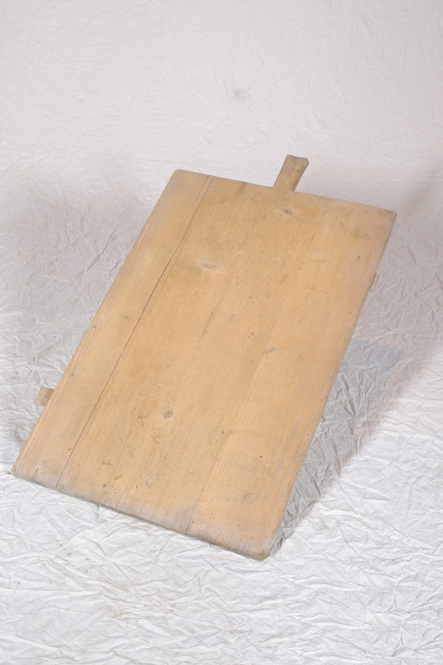
 | Kuchenschieße (A1251) | Mindestens bis in die 30er Jahre des 20. Jahrhunderts wurden Brot, Brözchen und Kuchen vielerorts selbst gebacken. Grundlegend unterschied man bei Brot zwischen Weißbrot (Stuten), was oft aus einem Weizen-Roggengemisch bestand und mit Hefe angesetzt wurde, und Schwarzbrot, für welches man Roggenschrot benutzte und Sauerteig herstellte. Gebacken wurde in speziellen Backhäusern, die große Öfen für die jeweilige Brotsorte enthielten. Mancherorts gab es auch genossenschaftlich genutzte Backöfen oder Bäcker, bei denen man mitgebrachtes Mehl oder Schrot abgeben und verarbeiten lassen konnte. Da das Backen ein aufwändiger Vorgang war, wurde im Abstand von mehreren Wochen ein größerer Vorrat auf einmal gebacken.
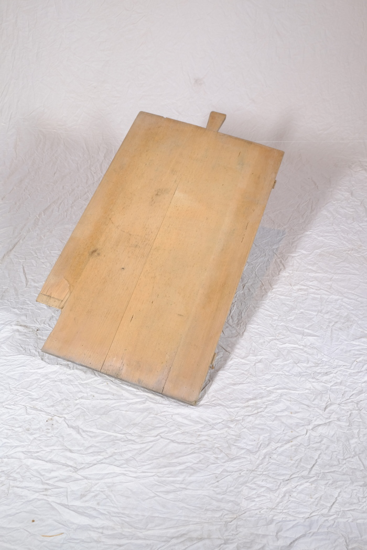
 | Kuchenschieße (A1252) | Mindestens bis in die 30er Jahre des 20. Jahrhunderts wurden Brot, Brözchen und Kuchen vielerorts selbst gebacken. Grundlegend unterschied man bei Brot zwischen Weißbrot (Stuten), was oft aus einem Weizen-Roggengemisch bestand und mit Hefe angesetzt wurde, und Schwarzbrot, für welches man Roggenschrot benutzte und Sauerteig herstellte. Gebacken wurde in speziellen Backhäusern, die große Öfen für die jeweilige Brotsorte enthielten. Mancherorts gab es auch genossenschaftlich genutzte Backöfen oder Bäcker, bei denen man mitgebrachtes Mehl oder Schrot abgeben und verarbeiten lassen konnte. Da das Backen ein aufwändiger Vorgang war, wurde im Abstand von mehreren Wochen ein größerer Vorrat auf einmal gebacken.

 | Kuchenschieße (A1253) | Mindestens bis in die 30er Jahre des 20. Jahrhunderts wurden Brot, Brözchen und Kuchen vielerorts selbst gebacken. Grundlegend unterschied man bei Brot zwischen Weißbrot (Stuten), was oft aus einem Weizen-Roggengemisch bestand und mit Hefe angesetzt wurde, und Schwarzbrot, für welches man Roggenschrot benutzte und Sauerteig herstellte. Gebacken wurde in speziellen Backhäusern, die große Öfen für die jeweilige Brotsorte enthielten. Mancherorts gab es auch genossenschaftlich genutzte Backöfen oder Bäcker, bei denen man mitgebrachtes Mehl oder Schrot abgeben und verarbeiten lassen konnte. Da das Backen ein aufwändiger Vorgang war, wurde im Abstand von mehreren Wochen ein größerer Vorrat auf einmal gebacken.

 | Mangelbrett (A1254) | Ein Mangelbrett wurde zum Glätten von Leinenwäsche benutzt. Diese wurde hierfür auf ein Rundholz (ein Mangelholz) gewickelt, auf eine Unterlage wie beispielsweise einen Tisch gelegt und mit dem schweren Mangelbrett rundum beklopft. Auch die fertig gefaltete Wäsche wurde anschließend nochmals durch Schlagen mit dem Mangelbrett geplättet.

 | Mangelbrett (A1255) | Ein Mangelbrett wurde zum Glätten von Leinenwäsche benutzt. Diese wurde hierfür auf ein Rundholz (ein Mangelholz) gewickelt, auf eine Unterlage wie beispielsweise einen Tisch gelegt und mit dem schweren Mangelbrett rundum beklopft. Auch die fertig gefaltete Wäsche wurde anschließend nochmals durch Schlagen mit dem Mangelbrett geplättet.

 | Bügelziehhacke (A1258) | Die besondere Form der Bügelziehhacke ist jüngeren Datums. Sie kam in der Mitte des 20. Jahrhunderts auf und verdrängte ältere Hackenformen. Die Bügelziehhacke wurde hauptsächlich für Gartenarbeiten eingesetzt.

 | Karst, Hacke (A1259) | Ein Karst diente ähnlich wie eine Hacke zur Lockerung des Bodens.

 | Schleppharke "Rheintäler Rechen" (A1261) | Die große Schleppharke, auch Zugharke genannt, diente auf dem Feld vor allem dem Nachharken von Getreide nach dem Mähen. Sie wurde, wie die Bezeichnung schon andeutet, von ein bis zwei Personen, oftmals einem großen Jungen oder zwei kleineren Kindern, gezogen.
 | Strohschneider (A1264) | Frühere Getreidesorten hatten wesentlich längere Halme als die heute gebräuchlichen. Winterroggen konnte beispielsweise eine Halmlänge von zwei Metern erreichen. Die Pflanzen wurden nicht - wie heute üblich - durch moderne Mähdresch-Maschinen schon bei der Mahd zerkleinert. Vielmehr blieben beim Schnitt von Hand und dem anschließenden Drusch mit dem Flegel sehr lange Strohhalme übrig, die anschließend zerkleinert werden mussten. Um etwa 1880 wurde zu diesem Zweck der Strohschneider eingeführt. Man konnte damit Strohbunde und Garben halbieren oder dritteln, um daraus Einstreu für die Ställe zu gewinnen. Sollten die Halme verfüttert werden, mussten sie noch kürzer, unter 5 cm Länge, geschnitten werden. Auch bei der Herstellung von Dachstroh fand der Strohschneider Verwendung.
 | Spulrad (A1266) | Ein Spulrad diente zum Aufspulen von fertig gesponnenem Garn auf Spulen. Das Garn befand sich auf einer Garnwinde oder einer Haspel. Von dort aus wurde es über das Spulrad auf Spulen aufgedreht. Da man für das anschließende Weben unterschiedlich große Spulen - für Kettgarn und für Schussgarn - benötigte, lässt sich die Breite der Halterung im Spulenkasten an die Spulenbreite anpassen.

 | Spaten mit runder Schneide (A1268) | Spaten wurden noch bis ins 20. Jahrhundert hinein vorrangig von Schmieden gefertigt. Dementsprechend viele Spatenformen gab es - je nach den individuellen Bedürfnissen des Bauern angefertigt. Im 20. und 21. Jahrhundert wurden Spaten zunehmend industriell gefertigt und häufig durch Vertreter verkauft. Grundlegend kann aber festgehalten werden, dass leichterer Boden mit einem breiteren Spatenblatt bearbeitet werden konnte. Je härter und schwerer der Boden war, desto schmaler und auch schwerer musste das Spatenblatt sein. Auch an der Ausbildung des Grates, der v-förmigen Verlängerung der Stieltülle mittig auf dem Spatenblatt, kann man die Verwendung ablesen. Ein Hohlgrat wie bei diesem Modell spricht eher für einen Einsatz in leichterem Boden, beispielsweise im Garten. Dies gilt auch für Spaten ohne Grat. Ein Vollgrat hingegen, also eine Verlängerung der v-förmigen Tülle bis fast zur Schneide, diente der Verstärkung des Spatenblattes. Spaten mit Vollgrat konnten auf dem Feld oder in steinigem Gelände benutzt werden.

 | Schaufel mit Vollgrat (A1269) | Schaufeln wurden noch bis ins 20. Jahrhundert hinein vorrangig von Schmieden gefertigt. Dementsprechend viele Schaufelformen gab es - je nach den individuellen Bedürfnissen des Bauern angefertigt. Im 20. und 21. Jahrhundert wurden Schaufeln zunehmend industriell gefertigt und häufig durch Vertreter verkauft. Grundlegend kann aber festgehalten werden, dass leichterer Boden mit einem breiteren Schaufelblatt bearbeitet werden konnte. Je härter und schwerer der Boden war, desto schmaler und auch schwerer musste das Schaufelblatt sein. Auch an der Ausbildung des Grates, der v-förmigen Verlängerung der Stieltülle mittig auf dem Schaufelblatt, kann man die Verwendung ablesen. Ein Vollgrat wie bei diesem Modell diente der Verstärkung des Schaufelblattes. Schaufeln mit Vollgrat konnten für schwere Böden oder in steinigem Gelände benutzt werden.

 | Spaten mit runder Schneide (A1271) | Spaten wurden noch bis ins 20. Jahrhundert hinein vorrangig von Schmieden gefertigt. Dementsprechend viele Spatenformen gab es - je nach den individuellen Bedürfnissen des Bauern angefertigt. Im 20. und 21. Jahrhundert wurden Spaten zunehmend industriell gefertigt und häufig durch Vertreter verkauft. Grundlegend kann aber festgehalten werden, dass leichterer Boden mit einem breiteren Spatenblatt bearbeitet werden konnte. Je härter und schwerer der Boden war, desto schmaler und auch schwerer musste das Spatenblatt sein. Auch an der Ausbildung des Grates, der v-förmigen Verlängerung der Stieltülle mittig auf dem Spatenblatt, kann man die Verwendung ablesen. Ein Hohlgrat wie bei diesem Modell spricht eher für einen Einsatz in leichterem Boden, beispielsweise im Garten. Dies gilt auch für Spaten ohne Grat. Ein Vollgrat hingegen, also eine Verlängerung der v-förmigen Tülle bis fast zur Schneide, diente der Verstärkung des Spatenblattes. Spaten mit Vollgrat konnten auf dem Feld oder in steinigem Gelände benutzt werden.

 | Herzhacke (A1277) | Die Herzhacke verdankt ihren Namen der Form ihres Blattes. Sie wurde für leichtere Arbeiten im Garten, wie etwa das Anhäufeln für Bohnen und Erbsen, eingesetzt.

 | Hackklotz (A1281) | Ein Hackklotz, in Thüringen und Sachsen auch als Hack(e)stock bezeichnet, diente als Unterlage beim Spalten von Brennholz mit der Axt. Die Höhe war in etwa so gewählt, dass die Oberkante des zu spaltenden Holzstückes auf Hüfthöhe war.
 | Holzhammer, Klubbe (A1287) | Im Gegensatz zu Metallhämmern sind Holzhämmer sehr leicht und verfügen über eine weichere Oberfläche. Sie eigneten sich daher gut, um empfindlichere Materialien wie beispielsweise Holzstifte einzuschlagen. Außerdem wurden sie benutzt, um die Holzgriffe anderer Werkzeuge zu behauen. Sie wurden daher oft von Böttchern (Fassmachern), Wagnern (Rad- und Kutschenbauer) oder Mollenhauern (Holzwannenbauer) verwendet, die damit ihre Beitel und Stemmeisen beschlugen und so das Holz bearbeiteten.
 | Flache Holzschuhe, Paar (A1288) | Holzschuhe wurden bis etwa in die Zeit des zweiten Weltkrieges von Holzschuhmachern gefertigt. Sie bestanden häufig aus weichem Pappel-, Erlen- oder Birkenholz. Man unterschied flache und hohe Holzschuhe. Bei hohen Holzschuhen reichte das Holz über den Fußrücken, sodass der Schuh einen gewissen Halt hatte. Bei der flachen Form, wie den hier vorliegenden Schuhen, endete das Holz bereits vor dem Fußrücken. Hier wurden oft zusätzliche Lederriemen angebracht, die den Schuh am Fuß hielten. Schuhmacher verwendeten ihr eigenes Maß. Es basierte auf Strichen, die in Abständen von meist fünf Zentimetern in einen Maßstock eingekerbt waren. Damit wurde entweder vor der Anfertigung des Schuhs Maß am Fuß genommen, oder der Bauer besaß einen eigenen Maßstab für seine individuelle Größe, den er dem Schuhmacher gab. Häufig kam es auch vor, dass der Bauer dem Schuhmacher das Holz zur Verfügung stellte, wobei es sich oft um ein Tauschgeschäft "halbe halbe" handelte. Aus einem halben Stamm bekam der Bauer Schuhe gefertigt, die andere Hälfte durfte der Schuhmacher selbst verwerten.
 | Holzsohlen, Paar (A1295) | Holzsohlen wurden in der Regel nicht von Holzschuhmachern sondern von fahrenden Arbeitern hergestellt, die sich dort aufhielten, wo ihre Arbeit gebraucht wurde und geeignetes Holz vorhanden war. Die Sohlen bestanden häufig aus weichem Pappel-, Erlen- oder Birkenholz. Besonders Erle eignete sich, da ihr Holz wasserbeständig, leicht zu bearbeiten, schnell nachwachsend und zudem zu wenig anderen Zwecken einsetzbar war. Mit einer Axt wurden die Erlenstämme in Klötze gehauen. Anschließend arbeitete der Sohlenmacher mit einem Schabeisen die Sohlenform heraus. Diese Arbeit ging sehr zügig, jedoch waren Holzsohlen auch billig, sodass der Sohlenmacher eine hohe Stückzahl anfertigen musste.
 | Holzsohlen, Paar (A1296) | Holzsohlen wurden in der Regel nicht von Holzschuhmachern sondern von fahrenden Arbeitern hergestellt, die sich dort aufhielten, wo ihre Arbeit gebraucht wurde und geeignetes Holz vorhanden war. Die Sohlen bestanden häufig aus weichem Pappel-, Erlen- oder Birkenholz. Besonders Erle eignete sich, da ihr Holz wasserbeständig, leicht zu bearbeiten, schnell nachwachsend und zudem zu wenig anderen Zwecken einsetzbar war. Mit einer Axt wurden die Erlenstämme in Klötze gehauen. Anschließend arbeitete der Sohlenmacher mit einem Schabeisen die Sohlenform heraus. Diese Arbeit ging sehr zügig, jedoch waren Holzsohlen auch billig, sodass der Sohlenmacher eine hohe Stückzahl anfertigen musste.
 | Bohrer "14" (Vorbohrer) (A1298) | Das wendelförmige Gewinde dieses Bohrers eignete sich, um Löcher für Nägel und Schrauben vorzubohren.
 | Rodelschlitten (A1300) | Dieser eher kleine Schlitten verfügt nur über eine schmale Sitzfläche. Das legt die Vermutung nahe, dass er eher als Rodelschlitten für Kinder genutzt wurde und weniger als Transportschlitten.
 | Transportschlitten (A1301) | Dieser Schlitten diente im Winter dem Transport von Waren und Gütern.

 | Ehrenscheibe "Bester Schütze" (A1305) | Die Ehrenscheibe mit der Aufschrift „Ehrenscheibe Bester Schütze" wurde dem Empfänger Otto Krusche verliehen. Sie wurde von fünfzehn Personen signiert: E. Krusche, Wittig, Hähnel, Mahlek, Markert, Müller, Krause, Krusche B., Frenzel, Eioner M., Kupfer, Senf, Liebing, Winter E. und Werner.

 | Schützenscheibe "Übungsschießen" (A1306) | Die Schützenscheibe mit der Aufschrift „Übungsschießen am 24.7.32 Bester Schütze" wurde dem Empfänger "Rich. Wittig" verliehen. Sie wurde von drei Personen signiert: Weber R., Pechstein L. und Stahlmann.
 | Vorratsschrank für Lebensmittel (A1319) | Der Schrank diente als Aufbewahrungsort für Lebensmittel. Sie waren darin vor Insekten, Wärme und Sonneneinstrahlung geschützt.
 | Tüllenhacke (A1400) | Das Blatt dieser Hacke wurde mittels einer Tüllenschäftung befestigt. Typisch dafür ist der geknickte Stiel, ein sogenannter Knieholm. Das kürzere Ende des Holms wurde mit der Tülle am Hackenblatt befestigt. Tüllenhacken werden wegen ihrer höheren Stabilität vor allem zur Bearbeitung härterer Böden eingesetzt.
 | Tüllenbeil (A1406) | Die Bezeichnung weißt bereits darauf hin, dass der Kopf dieses Beils mit Hilfe einer Tülle am Holm (Stiel) befestigt wurde. Besonders ist dabei, dass der Holm geknickt ist (Knieholm). Bei modernen Beilen wird hingegen ein gerader Holm in einem ovalen Loch in der Klinge befestigt. Diese Art der Befestigung ist bereits seit der späten Bronzezeit bekannt und war weit verbreitet.

 | Nähmaschine "Singer" H24486 (A1410) | Dieser Nähtisch der Firma Singer mit der Seriennummer "H24486" stammt aus dem Jahr 1906 und wurde in Elizabeth in New Jersey, USA, produziert. Die Nähmaschine sowie der Nähtisch sind reich mit goldfarbigen, teilweise floralen Ornamenten im Jugendstil verziert und zeigen zudem die Aufschrift "Singer. The Singer Manfg. Co. Trademark" an den Außenseiten des gusseisernen Gestells sowie auf einem an der Maschine angebrachten Emblem. Die Nähmaschine wird über ein Fußpedal angetrieben und funktioniert mechanisch, ohne Strom. Eine zugehörige Kofferhaube konnte bei Nichtgebrauch über die Maschine gestülpt und verschlossen werden.
 | Brenneisen "SJ" (A1417) | Dieses Brenneisen zeigt die Initialen "SJ", deren Bedeutung unbekannt ist. Mit dem Eisen konnte Holz, wie beispielsweise die Stiele von Arbeitsgeräten, markiert werden. Da bei verschiedenen Aufgaben teilweise sehr viele Menschen gleichzeitig auf dem Feld arbeiteten und Geräte durchaus verliehen wurden, war eine Kennzeichnung nützlich.
 | Holzsohlen, Paar (A1467) | Holzsohlen wurden in der Regel nicht von Holzschuhmachern sondern von fahrenden Arbeitern hergestellt, die sich dort aufhielten, wo ihre Arbeit gebraucht wurde und geeignetes Holz vorhanden war. Die Sohlen bestanden häufig aus weichem Pappel-, Erlen- oder Birkenholz. Besonders Erle eignete sich, da ihr Holz wasserbeständig, leicht zu bearbeiten, schnell nachwachsend und zudem zu wenig anderen Zwecken einsetzbar war. Mit einer Axt wurden die Erlenstämme in Klötze gehauen. Anschließend arbeitete der Sohlenmacher mit einem Schabeisen die Sohlenform heraus. Diese Arbeit ging sehr zügig, jedoch waren Holzsohlen auch billig, sodass der Sohlenmacher eine hohe Stückzahl anfertigen musste.
 | Holzsohlen, Paar (A1468) | Holzsohlen wurden in der Regel nicht von Holzschuhmachern sondern von fahrenden Arbeitern hergestellt, die sich dort aufhielten, wo ihre Arbeit gebraucht wurde und geeignetes Holz vorhanden war. Die Sohlen bestanden häufig aus weichem Pappel-, Erlen- oder Birkenholz. Besonders Erle eignete sich, da ihr Holz wasserbeständig, leicht zu bearbeiten, schnell nachwachsend und zudem zu wenig anderen Zwecken einsetzbar war. Mit einer Axt wurden die Erlenstämme in Klötze gehauen. Anschließend arbeitete der Sohlenmacher mit einem Schabeisen die Sohlenform heraus. Diese Arbeit ging sehr zügig, jedoch waren Holzsohlen auch billig, sodass der Sohlenmacher eine hohe Stückzahl anfertigen musste.
 | Pantoletten, Paar (A1469) | Die Pantoletten bestehen aus Holzsohlen, auf die ein Lederspann und ein Riemen genagelt wurde. Holzsohlen wurden in der Regel nicht von Holzschuhmachern sondern von fahrenden Arbeitern hergestellt, die sich dort aufhielten, wo ihre Arbeit gebraucht wurde und geeignetes Holz vorhanden war. Die Sohlen bestanden häufig aus weichem Pappel-, Erlen- oder Birkenholz. Besonders Erle eignete sich, da ihr Holz wasserbeständig, leicht zu bearbeiten, schnell nachwachsend und zudem zu wenig anderen Zwecken einsetzbar war. Mit einer Axt wurden die Erlenstämme in Klötze gehauen. Anschließend arbeitete der Sohlenmacher mit einem Schabeisen die Sohlenform heraus. Diese Arbeit ging sehr zügig, jedoch waren Holzsohlen auch billig, sodass der Sohlenmacher eine hohe Stückzahl anfertigen musste.
 | Käsehorde (A1474) | Die Käsehorde ist in der Ostwand des Heubodens fest verbaut. Sie kann von innen her geschlossen werden, bleibt aber von außen stets offen. Sie diente zum Trocknen und Reifen von Käse. Das Melken der Kühe war vielerorts noch bis in die 1930er Jahre Handarbeit und ein Teil der Milch wurde direkt auf dem Hof weiterverarbeitet. Aus dem Rahm der Milch wurde Butter, aus der bei dieser Arbeit übrig gebliebenen Magermilch Käse hergestellt. Für die Käseherstellung wurde die Magermilch mit Laab (Ferment aus dem Kälbermagen) zum Gerinnen gebracht. Unter ständigem Rühren trennten sich anschießend Molke und der sogenannte Wrungel, der feste Bestandteil, voneinander. Aus dem Wrungel wurde in einer Käsepresse oder in Käsetöpfen mit Pressdeckel der Käse gepresst. Die fertigen Käse kamen in flache Formen und wurden zum Reifen in die Käsehorde gelegt.
 | Zieheisen (A1482) | Ein Zieheisen, auch Zugmesser genannt, diente zur Bearbeitung von Holz. Meist verwendete man es auf einer Zugbank. Mit dem Werkzeug konnte beispielsweise die Rinde von Stämmen entfernt werden. Es fand auch Einsatz bei der Herstellung und Reparatur von Holzgefäßen wie Fässern und Molen sowie bei Wagenrädern.
 | Sichel für Farn und Unkraut (A1485) | Mit dieser besonderen Sichelform konnte man zwar auch Gras schneiden, jedoch eignete sie sich besonders zum Schneiden von Farnen und Unkraut in Forstkulturen.

 | Futterstampfer (A1497) | Für die Zubereitung von Viehfutter, besonders von Schweinefutter, kochte man unter anderem Rüben und Kartoffeln. Anschließend wurden diese mit dem Futterstampfer in einem Futterfass oder Trog zerstampft und verfüttert.
 | Sichel (A1514) | Sicheln wurden in erster Linie zum Schneiden von Gras und Getreide verwendet. Man konnte mit ihnen beispielsweise kleinere Mengen an Gras für die Stallfütterung schneiden. Auch in Gebieten, in denen für den Einsatz einer Sense nicht genügend Platz war, wie beispielsweise an Feldrainen oder Grabenrändern, war eine Sichel nützlich. Aber auch bei der Ernte auf dem Feld fanden Sicheln Verwendung. Mit ihnen wurde das vom Mäher mit der Sense geschnittene Korn aufgehoben und zu Garben zusammengepackt.
 | Brenneisen "MGP" (A1517) | Dieses Brenneisen zeigt die Initialen "MGP". Sie stehen für "Martin Günther Polenz". Mit dem Eisen konnte Holz, wie beispielsweise die Stiele von Arbeitsgeräten, markiert werden. Da bei verschiedenen Aufgaben teilweise sehr viele Menschen gleichzeitig auf dem Feld arbeiteten und Geräte durchaus verliehen wurden, war eine Kennzeichnung nützlich.
 | Dengelamboss (A1524) | Vor dem Aufkommen von Mähmaschinen um die Jahrhundertwende vom 19. zum 20. Jahrhundert wurden Korn und Gras mit Sensen und Sicheln geschnitten. Diese mussten vor Beginn der Arbeit stets geschärft werden, was als Dengeln bezeichnet wird. Zum Dengeln wurde die Schneide der Sense oder Sichel mit einem Schlosser- oder Dengelhammer auf einem kleinen Amboss beschlagen, um sie so nach vorn hin zu verdünnen und zu schärfen. Dieser transportable Dengelamboss ließ sich verschiedene Untergründe wie etwa direkt in den Feldboden oder in einen Holzklotz einschlagen, falls das Arbeitsgerät unterwegs nachgeschärft werden musste.
 | Mausefalle (A1553) | Mit dieser Mausefalle konnten gleich zwei Mäuse gefangen werden. Mittig in jeder der beiden Kammern befindet sich ein Haken, an dem ein Köder angebracht werden konnte. Der Haken ist über eine Feder mit der Verschlussklappe der Falle verbunden, sodass eine Berührung die Falle schloss. Es handelt sich um eine Lebendfalle, die Maus wurde nur gefangen, nicht getötet.
 | Haken (Hakenpflug) (A1597) | Grundlegend kann zwischen Haken- und Beetpflügen unterschieden werden. Hakenpflüge sind in der Regel symetrisch konstruiert und wühlen den Boden auf, wenden die Erde aber nicht zu einer bestimmten Seite. Beetpflüge sind hingegen meist asymetrisch konstruiert. Mit dieser jüngeren Pflugform wurde die Erde zusätzlich auf eine Seite, meistens die rechte, gewendet. Der hier vorliegende Haken ist die ältere Pflugform. Er wurde sowohl zum tiefen, als auch zum flachen Pflügen und mitunter auch zum Anhäufeln von Kartoffeln eingesetzt. Beim sogenannten "Mutzschener Groschenfund" im Jahre 1973 wurden bei Bauarbeiten in Mutzschen (bei Grimma) Münzen aus der Zeit der Husseitenverwüstung 1429 gefunden. Ebenfalls zum Fund gehörten zwei Pflugeisen, welche belegen, dass der Hakenpflug zu dieser Zeit in der Region genutzt wurde. Die Pflugschar, also der eiserne Haken der die Erde umpflügt, ist gleichmäßig geformt und mittig angebracht. Zudem verfügt der Haken über zwei eiserne Streichbretter, die jeweils rechts und links der Schar befestigt sind. Diese Streichbretter konnten bei Bedarf ausgeklappt werden, um die Erde glatt zu streichen. Der Hakenpflug wurde mit einem zweirädrigen, höhenverstellbaren Vorwagen (Vorspanner) genutzt, an welchem der Pflugbaum (Grindel) befestigt wurde. Durch die variable Höhe der Auflage am Vorwagen konnte in unterschiedlichen Tiefen gepflügt werden.

 | Heurechen (A1599) | Der Heurechen diente zum einen nach dem Mähen zum Zusammenharken des Heus. Zum anderen wurde er auch bei der Kornernte zum Zusammenharken und Aufnehmen des liegengebliebenen gemähten Strohs benutzt. Die heute verbreitete Verwendung zum Harken von Laub war ein eher untergeordneter Zweck.

 | Dreschflegel (A1604) | Der Dreschflegel wurde benutzt, um das Korn aus den Ähren zu lösen. Mit dem Flegel wurde dafür auf das Getreide eingedroschen. Der Klöppel ist dabei beweglich, sodass er um den Stiel rotierte. Für die anstrengende Arbeit des Dreschens wurden die lose gemachten Garben in der Diele zu einem Bett aufgeschichtet. Gedroschen wurde dann fast immer paarweise, sodass zwei, vier, sechs oder acht Personen zusammenarbeiteten. Es gab verschiedene Möglichkeiten, sich aufzustellen und auch unterschiedliche Schlagtakte. Häufig drosch jedoch jeweils ein sich gegenüberstehendes Paar abwechselnd im vorgegebenen Takt auf das Getreide. Zwischen den Schlägen ging man dann jeweils einen Schritt weiter.

 | Kurzsense (A1606) | Die Kurzsense eignete sich mit ihrem Stiel und dem verhältnismäßig kleinen, aber kräftigen Sensenblatt besonders, um an unwegsamen Grabenrändern Gras, aber auch Gestrüpp zu schneiden.

 | Sauerkrautstampfer (A1774)

 | Melkschemel (A1775) | Der Melkschemel wurde als Sitzstütze während des Melkens verwendet. Mit Hilfe des Anschnallriemens konnte der Schemel um die Hüfte herum befestigt werden, sodass die Magd, welche üblicherweise für das Melken verantwortlich war, den Schemel nicht von Hand weiterrücken musste.

 | Schiebebock (A1788) | Dieser Schiebebock, in Sachsen auch Schiebbock genannt, aus dem Nachlass von Eberhardt Brauer aus Miltitz, später Großbothen, wurde zum Transport von Butter und anderen Waren benutzt. Diese wurden in benachbarte Kleinstädte wie Brandis geliefert. Es ist auch denkbar, dass eine Strecke bis nach Leipzig zurückgelegt wurde.
 | Fußbank (A1791)
 | Fußbank (A1792)

 | Brötchenschieber (A1793) | Mindestens bis in die 30er Jahre des 20. Jahrhunderts wurden Brot, Brötchen und Kuchen vielerorts selbst gebacken. Grundlegend unterschied man bei Brot zwischen Weißbrot (Stuten), was oft aus einem Weizen-Roggengemisch bestand und mit Hefe angesetzt wurde, und Schwarzbrot, für welches man Roggenschrot benutzte und Sauerteig herstellte. Gebacken wurde in speziellen Backhäusern, die große Öfen für die jeweilige Brotsorte enthielten. Mancherorts gab es auch genossenschaftlich genutzte Backöfen oder Bäcker, bei denen man mitgebrachtes Mehl oder Schrot abgeben und verarbeiten lassen konnte. Da das Backen ein aufwändiger Vorgang war, wurde im Abstand von mehreren Wochen ein größerer Vorrat auf einmal gebacken.

 | Buttermaschine "Schaede" (A1794)

 | Stoßbutterfass (A1814) | In einem Stoßbutterfass wurde aus Rahm Butter hergestellt. Der Rahm, der zuvor von der Milch abgeschöpft worden war, wurde mit Hilfe des Stößers, der in senkrechten Auf- und Abbewegungen geführt wurde, solange geschlagen, bis er verbutterte.

 | Stoßbutterfass (A1815) | In einem Stoßbutterfass wurde aus Rahm Butter hergestellt. Der Rahm, der zuvor von der Milch abgeschöpft worden war, wurde mit Hilfe des Stößers, der in senkrechten Auf- und Abbewegungen geführt wurde, solange geschlagen, bis er verbutterte.
 | Drehbutterfass (A1816)

 | Drehbutterfass (A1817)
 | Holzmole (A1826)

 | Deckel zum Wäsche einweichen (A1831)

 | Abtropfbrett für eingeweichte Wäsche (A1832)

 | Kleines Waschbrett (A1833)

 | Waschbrett aus Riffelglas (A1834)

 | Waschbrett (A1835)

 | Waschglocke (A1836)

 | Wäscherührstab (A1837)

 | Wäscherolle, Rollholz (A1842)

 | Wäschestampfer (A1843)

 | Handtuchhalter (A1844)

 | Wringmaschine (A1847)

 | Anthropomorpher Mörser (A1850) | Der Mörser diente zum Zerreiben und Pulverisieren von Lebensmitteln.
 | Kummet für Ochsen (A1857)
 | Kinderbett (A1877)

 | Handwagen (D1005)
 | Handwagen (D1006)
 | Handwagen (D1007)
 | Dreschmaschine (D1008)

 | Bauernschrank von "J.R.A.", 1820 (G1002)
 | Bemalte Holztruhe auf Quetschkugelfüßen (G1003) | Eine Bauerntruhe zur Aufbewahrung von Wertgegenständen und Kleidung mit der Aufschrift "S R / ANNO / 1762".

 | Bauernschrank "E.K.", linke Hälfte (G1004)

 | Bauernschrank (G1005)

 | "Bührne" zum Ebnen der Tenne (G1007)
 | Windfege (Modell) (G1021)
 | Butterförmchen "AL" (G1028) | Das Melken der Kühe war vielerorts noch bis in die 1930er Jahre Handarbeit und ein Teil der Milch wurde direkt auf dem Hof weiterverarbeitet. Aus dem Rahm der Milch wurde Butter hergestellt. Die fertige Butter wurde mit Hilfe eines Butterförmchens portioniert und dabei zudem durch die eingearbeiteten Schnitzereien verziert. Besonders für den Verkauf bestimmte Butter, oder aber für eine festliche Tafel gefertigte Butterstückchen wurden auf diese Weise geformt.
 | Butterförmchen "Centrifuge" (G1029) | Dieses Butterförmchen weißt darauf hin, dass seine früheren Eigentümer offenbar stolze Besitzer einer mechanischen Zentrifuge oder vielleicht eines Separators waren. Die traditionelle Art der Butterherstellung erfolgte durch Stampfen in Butterfässern. Später wurden Drehbutterfässer und Buttermaschinen erfunden, welche die durch Drehung erzeugten Kräfte zur Trennung von Rahm und Magermilch nutzten.
 | Butterförmchen "Rosette" (G1034) | Das Melken der Kühe war vielerorts noch bis in die 1930er Jahre Handarbeit und ein Teil der Milch wurde direkt auf dem Hof weiterverarbeitet. Aus dem Rahm der Milch wurde Butter hergestellt. Die fertige Butter wurde mit Hilfe eines Butterförmchens portioniert und dabei zudem durch die eingearbeiteten Schnitzereien verziert. Besonders für den Verkauf bestimmte Butter, oder aber für eine festliche Tafel gefertigte Butterstückchen wurden auf diese Weise geformt.

 | Holzschaufel (G1045)
 | Melkschemel (G1049)

 | Quarkfass (G1050)
 | Futterschwinge (G1059) | "Ein aus weiden oder stroh länglichrund oder in gestalt einer muschel geflochtener, vorn offener aber hinten tieferer und geschlossener korb, worin der knecht dem pferde oder pferden den haber oder anderes körnerfutter bringt und diese vorher wiederholt aufschüttelt oder etwas in die höhe schnellt damit staub und spreu abfliegen." (Deutsches Wörterbuch von Jacob und Wilhelm Grimm. Lfg. 5 (1872), Bd. IV,I,I (1878), Sp. 1095, Z. 78.)

 | Rübenkopfschläger (G1062)

 | Rübenkopfschläger (G1064)

 | Rübenkopfschläger (G1065)

 | Getreidesieb (G1073)

 | Getreidesieb (G1074)

 | Getreidesieb (G1075)

 | Flachsbesen (G1078)

 | Gerät zum Flaschen verschließen (G1079) | Mit diesem Gerät konnten Flaschen mit Korkenverschluss verschlossen werden.

 | Dreschflegel (G1082)

 | Dreschflegel (G1083)
 | Schaukelente für Kinder (G1084)
 | Stollenbrett (G1085)

 | Pökelfass (G1090)

